Sheet1
朔州市朔城区政府部门权责清单
单位：朔城区民族宗教事务局
序号 | 职权类型 | 职权编码 | 职权名称 |  | 职权依据 | 责任事项 | 责任事项依据 | 权利级别 | 行使主体 | 流程图 | 防控图
 |  |  | 项目 | 子项
1 | 行政许可 | 3400-A-00100-140602 | 宗教活动场所法人登记审批 |  | 《宗教事务条例》（2004年11月30日国务院令第426号，2017年8月26日修订）第二十三条：“宗教活动场所符合法人条件的，经所在地宗教团体同意，并报县级人民政府宗教事务部门审查同意后，可以到民政部门办理法人登记。” | 1.受理责任：公示应当提交的材料，一次性告知补正材料，依法受理或不予受理（不予受理应当告知理由） 2.审查责任：按照法律、法规规定的条件和标准，对书面申请材料进行审核，组织现场考察 3.决定责任：做出许可或者不予许可决定，法定告知（不予许可的应当书面告知理由） 4.送达责任：准予许可的，印发上报文件，送达并信息公开 5.事后监管责任：监理实施监督检查的运行机制和管理制度，开展定期和不定期检查，依法采取相关处置措施 6.其他责任 | 1. [法律]《中华人民共和国行政许可法》第三十条 2. [法律]《中华人民共和国行政许可法》第三十四条 3-1. [法律]《中华人民共和国行政许可法》第三十七条 3-2. [法律]《中华人民共和国行政许可法》第三十八条 4. [法律]《中华人民共和国行政许可法》第三十九条 5-1. [法律]《中华人民共和国行政许可法》第六十一条 5-2. [法律]《中华人民共和国行政许可法》第六十二条 5-3. [法律]《中华人民共和国行政许可法》第六十三条 5-4. [法律]《中华人民共和国行政许可法》第六十四条 5-5. [法律]《中华人民共和国行政许可法》第六十五条 5-6. [法律]《中华人民共和国行政许可法》第六十六条 5-7. [法律]《中华人民共和国行政许可法》第六十七条 5-8. [法律]《中华人民共和国行政许可法》第六十八条 5-9. [法律]《中华人民共和国行政许可法》第六十九条 5-10.[法律]《中华人民共和国行政许可法》第七十条 | 县 | 朔城区民族宗教事务局 | 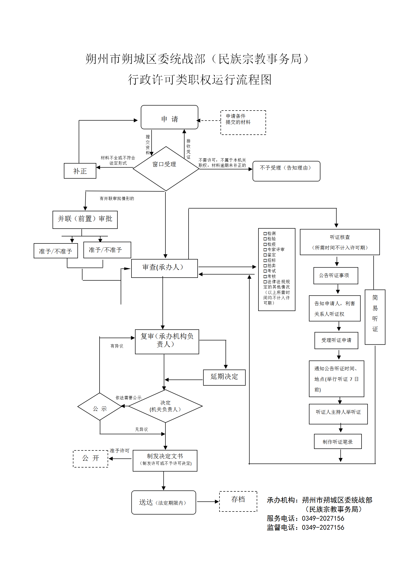 | 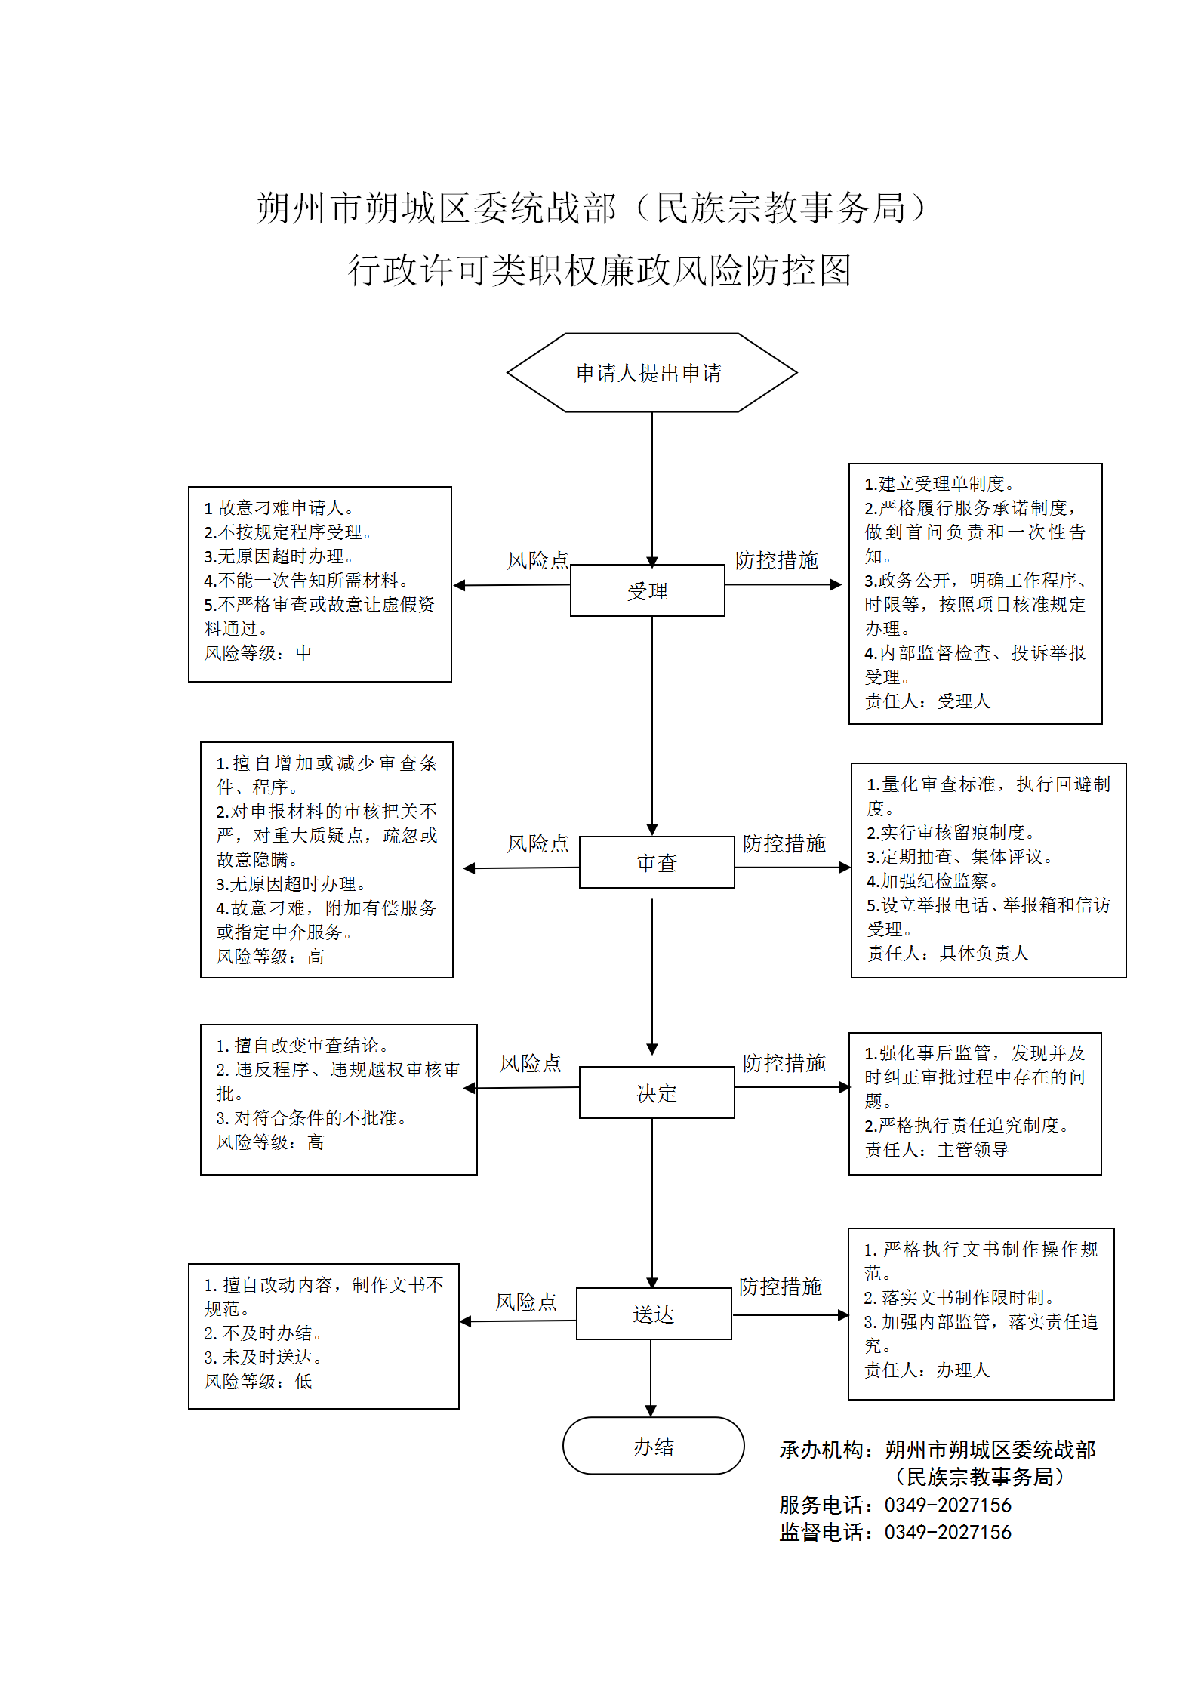
2 | 行政许可 | 3400-A-00200-140602 | 在宗教活动场所内改建或者新建建筑物审批 |  | 《宗教事务条例》（2004年11月30日国务院令第426号，2017年8月26日修订）第三十三条第一款：“在宗教活动场所内改建或者新建建筑物，应当经所在地县级以上地方人民政府宗教事务部门批准后，依法办理规划、建设等手续。” | 1.受理责任：公示应当提交的材料，一次性告知补正材料，依法受理或不予受理（不予受理应当告知理由） 2.审查责任：按照法律、法规规定的条件和标准，对书面申请材料进行审核，组织现场考察 3.决定责任：做出许可或者不予许可决定，法定告知（不予许可的应当书面告知理由） 4.送达责任：准予许可的，印发上报文件，送达并信息公开 5.事后监管责任：监理实施监督检查的运行机制和管理制度，开展定期和不定期检查，依法采取相关处置措施 6.其他责任 | 1. [法律]《中华人民共和国行政许可法》第三十条 2. [法律]《中华人民共和国行政许可法》第三十四条 3-1. [法律]《中华人民共和国行政许可法》第三十七条 3-2. [法律]《中华人民共和国行政许可法》第三十八条 4. [法律]《中华人民共和国行政许可法》第三十九条 5-1. [法律]《中华人民共和国行政许可法》第六十一条 5-2. [法律]《中华人民共和国行政许可法》第六十二条 5-3. [法律]《中华人民共和国行政许可法》第六十三条 5-4. [法律]《中华人民共和国行政许可法》第六十四条 5-5. [法律]《中华人民共和国行政许可法》第六十五条 5-6. [法律]《中华人民共和国行政许可法》第六十六条 5-7. [法律]《中华人民共和国行政许可法》第六十七条 5-8. [法律]《中华人民共和国行政许可法》第六十八条 5-9. [法律]《中华人民共和国行政许可法》第六十九条 5-10.[法律]《中华人民共和国行政许可法》第七十条 | 县 | 朔城区民族宗教事务局
3 | 行政许可 | 3400-A-00400-140602 | 宗教活动场所登记审批 |  | 《宗教事务条例》（2004年11月30日国务院令第426号，2017年8月26日修订）第二十二条：“宗教活动场所经批准筹备并建设完工后，应当向所在地的县级人民政府宗教事务部门申请登记。县级人民政府宗教事务部门应当自收到申请之日起30内对该宗教活动场所的管理组织、规章制度建设等情况进行审核，对符合条件的予以登记，发给《宗教活动场所登记证》。”第二十四条：“宗教活动场所终止或者变更登记内容的，应当到原登记管理机关办理相应的注销或者变更登记手续。” | 1.受理责任：公示应当提交的材料，一次性告知补正材料，依法受理或不予受理（不予受理应当告知理由） 2.审查责任：按照法律、法规规定的条件和标准，对书面申请材料进行审核，组织现场考察 3.决定责任：做出许可或者不予许可决定，法定告知（不予许可的应当书面告知理由） 4.送达责任：准予许可的，印发上报文件，送达并信息公开 5.事后监管责任：监理实施监督检查的运行机制和管理制度，开展定期和不定期检查，依法采取相关处置措施 6.其他责任 | 1. [法律]《中华人民共和国行政许可法》第三十条 2. [法律]《中华人民共和国行政许可法》第三十四条 3-1. [法律]《中华人民共和国行政许可法》第三十七条 3-2. [法律]《中华人民共和国行政许可法》第三十八条 4. [法律]《中华人民共和国行政许可法》第三十九条 5-1. [法律]《中华人民共和国行政许可法》第六十一条 5-2. [法律]《中华人民共和国行政许可法》第六十二条 5-3. [法律]《中华人民共和国行政许可法》第六十三条 5-4. [法律]《中华人民共和国行政许可法》第六十四条 5-5. [法律]《中华人民共和国行政许可法》第六十五条 5-6. [法律]《中华人民共和国行政许可法》第六十六条 5-7. [法律]《中华人民共和国行政许可法》第六十七条 5-8. [法律]《中华人民共和国行政许可法》第六十八条 5-9. [法律]《中华人民共和国行政许可法》第六十九条 5-10.[法律]《中华人民共和国行政许可法》第七十条 | 县 | 朔城区民族宗教事务局
4 | 行政许可 | 3400-A-00401-140602 | 宗教活动场所登记审批 | 宗教活动场所登记审批 | 《宗教事务条例》（2004年11月30日国务院令第426号，2017年8月26日修订）第二十二条：“宗教活动场所经批准筹备并建设完工后，应当向所在地的县级人民政府宗教事务部门申请登记。县级人民政府宗教事务部门应当自收到申请之日起30内对该宗教活动场所的管理组织、规章制度建设等情况进行审核，对符合条件的予以登记，发给《宗教活动场所登记证》。”第二十四条：“宗教活动场所终止或者变更登记内容的，应当到原登记管理机关办理相应的注销或者变更登记手续。” | 1.受理责任：公示应当提交的材料，一次性告知补正材料，依法受理或不予受理（不予受理应当告知理由） 2.审查责任：按照法律、法规规定的条件和标准，对书面申请材料进行审核，组织现场考察 3.决定责任：做出许可或者不予许可决定，法定告知（不予许可的应当书面告知理由） 4.送达责任：准予许可的，印发上报文件，送达并信息公开 5.事后监管责任：监理实施监督检查的运行机制和管理制度，开展定期和不定期检查，依法采取相关处置措施 6.其他责任 | 1. [法律]《中华人民共和国行政许可法》第三十条 2. [法律]《中华人民共和国行政许可法》第三十四条 3-1. [法律]《中华人民共和国行政许可法》第三十七条 3-2. [法律]《中华人民共和国行政许可法》第三十八条 4. [法律]《中华人民共和国行政许可法》第三十九条 5-1. [法律]《中华人民共和国行政许可法》第六十一条 5-2. [法律]《中华人民共和国行政许可法》第六十二条 5-3. [法律]《中华人民共和国行政许可法》第六十三条 5-4. [法律]《中华人民共和国行政许可法》第六十四条 5-5. [法律]《中华人民共和国行政许可法》第六十五条 5-6. [法律]《中华人民共和国行政许可法》第六十六条 5-7. [法律]《中华人民共和国行政许可法》第六十七条 5-8. [法律]《中华人民共和国行政许可法》第六十八条 5-9. [法律]《中华人民共和国行政许可法》第六十九条 5-10.[法律]《中华人民共和国行政许可法》第七十条 | 县 | 朔城区民族宗教事务局
5 | 行政许可 | 3400-A-00402-140602 | 宗教活动场所登记审批 | 宗教活动场所变更审批 | 《宗教事务条例》（2004年11月30日国务院令第426号，2017年8月26日修订）第二十二条：“宗教活动场所经批准筹备并建设完工后，应当向所在地的县级人民政府宗教事务部门申请登记。县级人民政府宗教事务部门应当自收到申请之日起30内对该宗教活动场所的管理组织、规章制度建设等情况进行审核，对符合条件的予以登记，发给《宗教活动场所登记证》。”第二十四条：“宗教活动场所终止或者变更登记内容的，应当到原登记管理机关办理相应的注销或者变更登记手续。” | 1.受理责任：公示应当提交的材料，一次性告知补正材料，依法受理或不予受理（不予受理应当告知理由） 2.审查责任：按照法律、法规规定的条件和标准，对书面申请材料进行审核，组织现场考察 3.决定责任：做出许可或者不予许可决定，法定告知（不予许可的应当书面告知理由） 4.送达责任：准予许可的，印发上报文件，送达并信息公开 5.事后监管责任：监理实施监督检查的运行机制和管理制度，开展定期和不定期检查，依法采取相关处置措施 6.其他责任 | 1. [法律]《中华人民共和国行政许可法》第三十条 2. [法律]《中华人民共和国行政许可法》第三十四条 3-1. [法律]《中华人民共和国行政许可法》第三十七条 3-2. [法律]《中华人民共和国行政许可法》第三十八条 4. [法律]《中华人民共和国行政许可法》第三十九条 5-1. [法律]《中华人民共和国行政许可法》第六十一条 5-2. [法律]《中华人民共和国行政许可法》第六十二条 5-3. [法律]《中华人民共和国行政许可法》第六十三条 5-4. [法律]《中华人民共和国行政许可法》第六十四条 5-5. [法律]《中华人民共和国行政许可法》第六十五条 5-6. [法律]《中华人民共和国行政许可法》第六十六条 5-7. [法律]《中华人民共和国行政许可法》第六十七条 5-8. [法律]《中华人民共和国行政许可法》第六十八条 5-9. [法律]《中华人民共和国行政许可法》第六十九条 5-10.[法律]《中华人民共和国行政许可法》第七十条 | 县 | 朔城区民族宗教事务局
6 | 行政许可 | 3400-A-00403-140602 | 宗教活动场所登记审批 | 宗教活动场所终止审批 | 《宗教事务条例》（2004年11月30日国务院令第426号，2017年8月26日修订）第二十二条：“宗教活动场所经批准筹备并建设完工后，应当向所在地的县级人民政府宗教事务部门申请登记。县级人民政府宗教事务部门应当自收到申请之日起30内对该宗教活动场所的管理组织、规章制度建设等情况进行审核，对符合条件的予以登记，发给《宗教活动场所登记证》。”第二十四条：“宗教活动场所终止或者变更登记内容的，应当到原登记管理机关办理相应的注销或者变更登记手续。” | 1.受理责任：公示应当提交的材料，一次性告知补正材料，依法受理或不予受理（不予受理应当告知理由） 2.审查责任：按照法律、法规规定的条件和标准，对书面申请材料进行审核，组织现场考察 3.决定责任：做出许可或者不予许可决定，法定告知（不予许可的应当书面告知理由） 4.送达责任：准予许可的，印发上报文件，送达并信息公开 5.事后监管责任：监理实施监督检查的运行机制和管理制度，开展定期和不定期检查，依法采取相关处置措施 6.其他责任 | 1. [法律]《中华人民共和国行政许可法》第三十条 2. [法律]《中华人民共和国行政许可法》第三十四条 3-1. [法律]《中华人民共和国行政许可法》第三十七条 3-2. [法律]《中华人民共和国行政许可法》第三十八条 4. [法律]《中华人民共和国行政许可法》第三十九条 5-1. [法律]《中华人民共和国行政许可法》第六十一条 5-2. [法律]《中华人民共和国行政许可法》第六十二条 5-3. [法律]《中华人民共和国行政许可法》第六十三条 5-4. [法律]《中华人民共和国行政许可法》第六十四条 5-5. [法律]《中华人民共和国行政许可法》第六十五条 5-6. [法律]《中华人民共和国行政许可法》第六十六条 5-7. [法律]《中华人民共和国行政许可法》第六十七条 5-8. [法律]《中华人民共和国行政许可法》第六十八条 5-9. [法律]《中华人民共和国行政许可法》第六十九条 5-10.[法律]《中华人民共和国行政许可法》第七十条 | 县 | 朔城区民族宗教事务局
7 | 行政许可 | 3400-A-00500-140602 | 宗教团体、宗教院校、宗教活动场所接受境外组织和个人捐赠审批 |  | 《宗教事务条例》（2004年11月30日国务院令第426号，2017年8月26日修订）第五十七条第二款：“宗教团体、宗教院校、宗教活动场所不得接受境外组织和个人附带条件的捐赠，接受捐赠金额超过10万元的，应当报县级以上人民政府宗教事务部门审批。” | 1.受理责任：公示应当提交的材料，一次性告知补正材料，依法受理或不予受理（不予受理应当告知理由） 2.审查责任：按照法律、法规规定的条件和标准，对书面申请材料进行审核，组织现场考察 3.决定责任：做出许可或者不予许可决定，法定告知（不予许可的应当书面告知理由） 4.送达责任：准予许可的，印发上报文件，送达并信息公开 5.事后监管责任：监理实施监督检查的运行机制和管理制度，开展定期和不定期检查，依法采取相关处置措施 6.其他责任 | 1. [法律]《中华人民共和国行政许可法》第三十条 2. [法律]《中华人民共和国行政许可法》第三十四条 3-1. [法律]《中华人民共和国行政许可法》第三十七条 3-2. [法律]《中华人民共和国行政许可法》第三十八条 4. [法律]《中华人民共和国行政许可法》第三十九条 5-1. [法律]《中华人民共和国行政许可法》第六十一条 5-2. [法律]《中华人民共和国行政许可法》第六十二条 5-3. [法律]《中华人民共和国行政许可法》第六十三条 5-4. [法律]《中华人民共和国行政许可法》第六十四条 5-5. [法律]《中华人民共和国行政许可法》第六十五条 5-6. [法律]《中华人民共和国行政许可法》第六十六条 5-7. [法律]《中华人民共和国行政许可法》第六十七条 5-8. [法律]《中华人民共和国行政许可法》第六十八条 5-9. [法律]《中华人民共和国行政许可法》第六十九条 5-10.[法律]《中华人民共和国行政许可法》第七十条 | 县 | 朔城区民族宗教事务局
8 | 行政许可 | 3400-A-01000-140602 | 宗教团体成立、变更、注销前审批 |  | 《宗教事务条例》（2004年11月30日国务院令第426号，2017年8月26日修订）第七条第一款：“宗教团体的成立、变更和注销，应当依照国家社会团体管理的有关规定办理登记。” 《社会团体登记管理条例》（1998年10月25日国务院令第250号，2016年2月6日予以修改）第九条：成立社会团体，应当经其业务主管单位审查同意，并依照本条例的规定进行登记。筹备期间不得开展筹备以外的活动。”第十八条第一款：社会团体的登记事项需要变更的，应当自业务主管单位审查同意之日起30日内，向登记管理机关申请变更登记。”第十九条：社会团体有下列情形之一的，应当在业务主管单位审查同意后，向登记管理机关申请注销登记：……。” | 1.受理责任：公示应当提交的材料，一次性告知补正材料，依法受理或不予受理（不予受理应当告知理由） 2.审查责任：按照法律、法规规定的条件和标准，对书面申请材料进行审核，组织现场考察 3.决定责任：做出许可或者不予许可决定，法定告知（不予许可的应当书面告知理由） 4.送达责任：准予许可的，印发上报文件，送达并信息公开 5.事后监管责任：监理实施监督检查的运行机制和管理制度，开展定期和不定期检查，依法采取相关处置措施 6.其他责任 | 1. [法律]《中华人民共和国行政许可法》第三十条 2. [法律]《中华人民共和国行政许可法》第三十四条 3-1. [法律]《中华人民共和国行政许可法》第三十七条 3-2. [法律]《中华人民共和国行政许可法》第三十八条 4. [法律]《中华人民共和国行政许可法》第三十九条 5-1. [法律]《中华人民共和国行政许可法》第六十一条 5-2. [法律]《中华人民共和国行政许可法》第六十二条 5-3. [法律]《中华人民共和国行政许可法》第六十三条 5-4. [法律]《中华人民共和国行政许可法》第六十四条 5-5. [法律]《中华人民共和国行政许可法》第六十五条 5-6. [法律]《中华人民共和国行政许可法》第六十六条 5-7. [法律]《中华人民共和国行政许可法》第六十七条 5-8. [法律]《中华人民共和国行政许可法》第六十八条 5-9. [法律]《中华人民共和国行政许可法》第六十九条 5-10.[法律]《中华人民共和国行政许可法》第七十条 | 县 | 朔城区民族宗教事务局
9 | 行政许可 | 3400-A-01001-140602 | 宗教团体成立、变更、注销前审批 | 宗教团体成立前审批 | 《宗教事务条例》（2004年11月30日国务院令第426号，2017年8月26日修订）第七条第一款：“宗教团体的成立、变更和注销，应当依照国家社会团体管理的有关规定办理登记。” 《社会团体登记管理条例》（1998年10月25日国务院令第250号，2016年2月6日予以修改）第九条：成立社会团体，应当经其业务主管单位审查同意，并依照本条例的规定进行登记。筹备期间不得开展筹备以外的活动。”第十八条第一款：社会团体的登记事项需要变更的，应当自业务主管单位审查同意之日起30日内，向登记管理机关申请变更登记。”第十九条：社会团体有下列情形之一的，应当在业务主管单位审查同意后，向登记管理机关申请注销登记：……。” | 1.受理责任：公示应当提交的材料，一次性告知补正材料，依法受理或不予受理（不予受理应当告知理由） 2.审查责任：按照法律、法规规定的条件和标准，对书面申请材料进行审核，组织现场考察 3.决定责任：做出许可或者不予许可决定，法定告知（不予许可的应当书面告知理由） 4.送达责任：准予许可的，印发上报文件，送达并信息公开 5.事后监管责任：监理实施监督检查的运行机制和管理制度，开展定期和不定期检查，依法采取相关处置措施 6.其他责任 | 1. [法律]《中华人民共和国行政许可法》第三十条 2. [法律]《中华人民共和国行政许可法》第三十四条 3-1. [法律]《中华人民共和国行政许可法》第三十七条 3-2. [法律]《中华人民共和国行政许可法》第三十八条 4. [法律]《中华人民共和国行政许可法》第三十九条 5-1. [法律]《中华人民共和国行政许可法》第六十一条 5-2. [法律]《中华人民共和国行政许可法》第六十二条 5-3. [法律]《中华人民共和国行政许可法》第六十三条 5-4. [法律]《中华人民共和国行政许可法》第六十四条 5-5. [法律]《中华人民共和国行政许可法》第六十五条 5-6. [法律]《中华人民共和国行政许可法》第六十六条 5-7. [法律]《中华人民共和国行政许可法》第六十七条 5-8. [法律]《中华人民共和国行政许可法》第六十八条 5-9. [法律]《中华人民共和国行政许可法》第六十九条 5-10.[法律]《中华人民共和国行政许可法》第七十条 | 县 | 朔城区民族宗教事务局
10 | 行政许可 | 3400-A-01002-140602 | 宗教团体成立、变更、注销前审批 | 宗教团体变更前审批 | 《宗教事务条例》（2004年11月30日国务院令第426号，2017年8月26日修订）第七条第一款：“宗教团体的成立、变更和注销，应当依照国家社会团体管理的有关规定办理登记。” 《社会团体登记管理条例》（1998年10月25日国务院令第250号，2016年2月6日予以修改）第九条：成立社会团体，应当经其业务主管单位审查同意，并依照本条例的规定进行登记。筹备期间不得开展筹备以外的活动。”第十八条第一款：社会团体的登记事项需要变更的，应当自业务主管单位审查同意之日起30日内，向登记管理机关申请变更登记。”第十九条：社会团体有下列情形之一的，应当在业务主管单位审查同意后，向登记管理机关申请注销登记：……。” | 1.受理责任：公示应当提交的材料，一次性告知补正材料，依法受理或不予受理（不予受理应当告知理由） 2.审查责任：按照法律、法规规定的条件和标准，对书面申请材料进行审核，组织现场考察 3.决定责任：做出许可或者不予许可决定，法定告知（不予许可的应当书面告知理由） 4.送达责任：准予许可的，印发上报文件，送达并信息公开 5.事后监管责任：监理实施监督检查的运行机制和管理制度，开展定期和不定期检查，依法采取相关处置措施 6.其他责任 | 1. [法律]《中华人民共和国行政许可法》第三十条 2. [法律]《中华人民共和国行政许可法》第三十四条 3-1. [法律]《中华人民共和国行政许可法》第三十七条 3-2. [法律]《中华人民共和国行政许可法》第三十八条 4. [法律]《中华人民共和国行政许可法》第三十九条 5-1. [法律]《中华人民共和国行政许可法》第六十一条 5-2. [法律]《中华人民共和国行政许可法》第六十二条 5-3. [法律]《中华人民共和国行政许可法》第六十三条 5-4. [法律]《中华人民共和国行政许可法》第六十四条 5-5. [法律]《中华人民共和国行政许可法》第六十五条 5-6. [法律]《中华人民共和国行政许可法》第六十六条 5-7. [法律]《中华人民共和国行政许可法》第六十七条 5-8. [法律]《中华人民共和国行政许可法》第六十八条 5-9. [法律]《中华人民共和国行政许可法》第六十九条 5-10.[法律]《中华人民共和国行政许可法》第七十条 | 县 | 朔城区民族宗教事务局
11 | 行政许可 | 3400-A-01003-140602 | 宗教团体成立、变更、注销前审批 | 宗教团体注销前审批 | 《宗教事务条例》（2004年11月30日国务院令第426号，2017年8月26日修订）第七条第一款：“宗教团体的成立、变更和注销，应当依照国家社会团体管理的有关规定办理登记。” 《社会团体登记管理条例》（1998年10月25日国务院令第250号，2016年2月6日予以修改）第九条：成立社会团体，应当经其业务主管单位审查同意，并依照本条例的规定进行登记。筹备期间不得开展筹备以外的活动。”第十八条第一款：社会团体的登记事项需要变更的，应当自业务主管单位审查同意之日起30日内，向登记管理机关申请变更登记。”第十九条：社会团体有下列情形之一的，应当在业务主管单位审查同意后，向登记管理机关申请注销登记：……。” | 1.受理责任：公示应当提交的材料，一次性告知补正材料，依法受理或不予受理（不予受理应当告知理由） 2.审查责任：按照法律、法规规定的条件和标准，对书面申请材料进行审核，组织现场考察 3.决定责任：做出许可或者不予许可决定，法定告知（不予许可的应当书面告知理由） 4.送达责任：准予许可的，印发上报文件，送达并信息公开 5.事后监管责任：监理实施监督检查的运行机制和管理制度，开展定期和不定期检查，依法采取相关处置措施 6.其他责任 | 1. [法律]《中华人民共和国行政许可法》第三十条 2. [法律]《中华人民共和国行政许可法》第三十四条 3-1. [法律]《中华人民共和国行政许可法》第三十七条 3-2. [法律]《中华人民共和国行政许可法》第三十八条 4. [法律]《中华人民共和国行政许可法》第三十九条 5-1. [法律]《中华人民共和国行政许可法》第六十一条 5-2. [法律]《中华人民共和国行政许可法》第六十二条 5-3. [法律]《中华人民共和国行政许可法》第六十三条 5-4. [法律]《中华人民共和国行政许可法》第六十四条 5-5. [法律]《中华人民共和国行政许可法》第六十五条 5-6. [法律]《中华人民共和国行政许可法》第六十六条 5-7. [法律]《中华人民共和国行政许可法》第六十七条 5-8. [法律]《中华人民共和国行政许可法》第六十八条 5-9. [法律]《中华人民共和国行政许可法》第六十九条 5-10.[法律]《中华人民共和国行政许可法》第七十条 | 县 | 朔城区民族宗教事务局
12 | 行政许可 | 3400-A-01300-140602 | 筹备设立宗教活动场所审批 |  | 《宗教事务条例》（2004年11月30日国务院令第426号，2017年8月26日修订）第二十一条：“筹备设立宗教活动场所，由宗教团体向拟设立的宗教活动场所所在地的县级人民政府宗教事务部门提出申请。县级人民政府宗教事务部门应当自收到申请之日起30日内提出审核意见，报设区的市级人民政府宗教事务本部门。 设区的市级人民政府宗教事务部门应当自收到县级人民政府宗教事务部门报送的材料之日起30日内，对申请设立其他固定宗教活动处所的，作出批准或者不予批准的决定；对申请设立寺观教堂的，提出审核意见，报省、自治区、直辖市人民政府宗教事务部门审批。 省、自治区、直辖市人民政府宗教事务部门应当自收到设区的市级人民政府宗教事务部门报送的材料之日起30日内，作出批准或者不予批准的决定。 宗教活动场所的设立申请获批准后，方可办理该宗教活动场所的筹建事项。” 第三十三条第二款：“宗教活动场所扩建、异地重建的，应当按照本条例第二十一条规定的程序办理。” | 1.受理责任：公示应当提交的材料，一次性告知补正材料，依法受理或不予受理（不予受理应当告知理由） 2.审查责任：按照法律、法规规定的条件和标准，对书面申请材料进行审核，组织现场考察 3.决定责任：做出许可或者不予许可决定，法定告知（不予许可的应当书面告知理由） 4.送达责任：准予许可的，印发上报文件，送达并信息公开 5.事后监管责任：监理实施监督检查的运行机制和管理制度，开展定期和不定期检查，依法采取相关处置措施 6.其他责任 | 1. [法律]《中华人民共和国行政许可法》第三十条 2. [法律]《中华人民共和国行政许可法》第三十四条 3-1. [法律]《中华人民共和国行政许可法》第三十七条 3-2. [法律]《中华人民共和国行政许可法》第三十八条 4. [法律]《中华人民共和国行政许可法》第三十九条 5-1. [法律]《中华人民共和国行政许可法》第六十一条 5-2. [法律]《中华人民共和国行政许可法》第六十二条 5-3. [法律]《中华人民共和国行政许可法》第六十三条 5-4. [法律]《中华人民共和国行政许可法》第六十四条 5-5. [法律]《中华人民共和国行政许可法》第六十五条 5-6. [法律]《中华人民共和国行政许可法》第六十六条 5-7. [法律]《中华人民共和国行政许可法》第六十七条 5-8. [法律]《中华人民共和国行政许可法》第六十八条 5-9. [法律]《中华人民共和国行政许可法》第六十九条 5-10.[法律]《中华人民共和国行政许可法》第七十条 | 县 | 朔城区民族宗教事务局
13 | 行政许可 | 3400-A-01301-140602 | 筹备设立宗教活动场所审批 | 宗教活动场所设立审批 | 《宗教事务条例》（2004年11月30日国务院令第426号，2017年8月26日修订）第二十一条：“筹备设立宗教活动场所，由宗教团体向拟设立的宗教活动场所所在地的县级人民政府宗教事务部门提出申请。县级人民政府宗教事务部门应当自收到申请之日起30日内提出审核意见，报设区的市级人民政府宗教事务本部门。 设区的市级人民政府宗教事务部门应当自收到县级人民政府宗教事务部门报送的材料之日起30日内，对申请设立其他固定宗教活动处所的，作出批准或者不予批准的决定；对申请设立寺观教堂的，提出审核意见，报省、自治区、直辖市人民政府宗教事务部门审批。 省、自治区、直辖市人民政府宗教事务部门应当自收到设区的市级人民政府宗教事务部门报送的材料之日起30日内，作出批准或者不予批准的决定。 宗教活动场所的设立申请获批准后，方可办理该宗教活动场所的筹建事项。” 第三十三条第二款：“宗教活动场所扩建、异地重建的，应当按照本条例第二十一条规定的程序办理。” | 1.受理责任：公示应当提交的材料，一次性告知补正材料，依法受理或不予受理（不予受理应当告知理由） 2.审查责任：按照法律、法规规定的条件和标准，对书面申请材料进行审核，组织现场考察 3.决定责任：做出许可或者不予许可决定，法定告知（不予许可的应当书面告知理由） 4.送达责任：准予许可的，印发上报文件，送达并信息公开 5.事后监管责任：监理实施监督检查的运行机制和管理制度，开展定期和不定期检查，依法采取相关处置措施 6.其他责任 | 1. [法律]《中华人民共和国行政许可法》第三十条 2. [法律]《中华人民共和国行政许可法》第三十四条 3-1. [法律]《中华人民共和国行政许可法》第三十七条 3-2. [法律]《中华人民共和国行政许可法》第三十八条 4. [法律]《中华人民共和国行政许可法》第三十九条 5-1. [法律]《中华人民共和国行政许可法》第六十一条 5-2. [法律]《中华人民共和国行政许可法》第六十二条 5-3. [法律]《中华人民共和国行政许可法》第六十三条 5-4. [法律]《中华人民共和国行政许可法》第六十四条 5-5. [法律]《中华人民共和国行政许可法》第六十五条 5-6. [法律]《中华人民共和国行政许可法》第六十六条 5-7. [法律]《中华人民共和国行政许可法》第六十七条 5-8. [法律]《中华人民共和国行政许可法》第六十八条 5-9. [法律]《中华人民共和国行政许可法》第六十九条 5-10.[法律]《中华人民共和国行政许可法》第七十条 | 县 | 朔城区民族宗教事务局
14 | 行政许可 | 3400-A-01302-140602 | 筹备设立宗教活动场所审批 | 宗教活动场所扩建审批 | 《宗教事务条例》（2004年11月30日国务院令第426号，2017年8月26日修订）第二十一条：“筹备设立宗教活动场所，由宗教团体向拟设立的宗教活动场所所在地的县级人民政府宗教事务部门提出申请。县级人民政府宗教事务部门应当自收到申请之日起30日内提出审核意见，报设区的市级人民政府宗教事务本部门。 设区的市级人民政府宗教事务部门应当自收到县级人民政府宗教事务部门报送的材料之日起30日内，对申请设立其他固定宗教活动处所的，作出批准或者不予批准的决定；对申请设立寺观教堂的，提出审核意见，报省、自治区、直辖市人民政府宗教事务部门审批。 省、自治区、直辖市人民政府宗教事务部门应当自收到设区的市级人民政府宗教事务部门报送的材料之日起30日内，作出批准或者不予批准的决定。 宗教活动场所的设立申请获批准后，方可办理该宗教活动场所的筹建事项。” 第三十三条第二款：“宗教活动场所扩建、异地重建的，应当按照本条例第二十一条规定的程序办理。” | 1.受理责任：公示应当提交的材料，一次性告知补正材料，依法受理或不予受理（不予受理应当告知理由） 2.审查责任：按照法律、法规规定的条件和标准，对书面申请材料进行审核，组织现场考察 3.决定责任：做出许可或者不予许可决定，法定告知（不予许可的应当书面告知理由） 4.送达责任：准予许可的，印发上报文件，送达并信息公开 5.事后监管责任：监理实施监督检查的运行机制和管理制度，开展定期和不定期检查，依法采取相关处置措施 6.其他责任 | 1. [法律]《中华人民共和国行政许可法》第三十条 2. [法律]《中华人民共和国行政许可法》第三十四条 3-1. [法律]《中华人民共和国行政许可法》第三十七条 3-2. [法律]《中华人民共和国行政许可法》第三十八条 4. [法律]《中华人民共和国行政许可法》第三十九条 5-1. [法律]《中华人民共和国行政许可法》第六十一条 5-2. [法律]《中华人民共和国行政许可法》第六十二条 5-3. [法律]《中华人民共和国行政许可法》第六十三条 5-4. [法律]《中华人民共和国行政许可法》第六十四条 5-5. [法律]《中华人民共和国行政许可法》第六十五条 5-6. [法律]《中华人民共和国行政许可法》第六十六条 5-7. [法律]《中华人民共和国行政许可法》第六十七条 5-8. [法律]《中华人民共和国行政许可法》第六十八条 5-9. [法律]《中华人民共和国行政许可法》第六十九条 5-10.[法律]《中华人民共和国行政许可法》第七十条 | 县 | 朔城区民族宗教事务局
15 | 行政许可 | 3400-A-01303-140602 | 筹备设立宗教活动场所审批 | 宗教活动场所异地重建审批 | 《宗教事务条例》（2004年11月30日国务院令第426号，2017年8月26日修订）第二十一条：“筹备设立宗教活动场所，由宗教团体向拟设立的宗教活动场所所在地的县级人民政府宗教事务部门提出申请。县级人民政府宗教事务部门应当自收到申请之日起30日内提出审核意见，报设区的市级人民政府宗教事务本部门。 设区的市级人民政府宗教事务部门应当自收到县级人民政府宗教事务部门报送的材料之日起30日内，对申请设立其他固定宗教活动处所的，作出批准或者不予批准的决定；对申请设立寺观教堂的，提出审核意见，报省、自治区、直辖市人民政府宗教事务部门审批。 省、自治区、直辖市人民政府宗教事务部门应当自收到设区的市级人民政府宗教事务部门报送的材料之日起30日内，作出批准或者不予批准的决定。 宗教活动场所的设立申请获批准后，方可办理该宗教活动场所的筹建事项。” 第三十三条第二款：“宗教活动场所扩建、异地重建的，应当按照本条例第二十一条规定的程序办理。” | 1.受理责任：公示应当提交的材料，一次性告知补正材料，依法受理或不予受理（不予受理应当告知理由） 2.审查责任：按照法律、法规规定的条件和标准，对书面申请材料进行审核，组织现场考察 3.决定责任：做出许可或者不予许可决定，法定告知（不予许可的应当书面告知理由） 4.送达责任：准予许可的，印发上报文件，送达并信息公开 5.事后监管责任：监理实施监督检查的运行机制和管理制度，开展定期和不定期检查，依法采取相关处置措施 6.其他责任 | 1. [法律]《中华人民共和国行政许可法》第三十条 2. [法律]《中华人民共和国行政许可法》第三十四条 3-1. [法律]《中华人民共和国行政许可法》第三十七条 3-2. [法律]《中华人民共和国行政许可法》第三十八条 4. [法律]《中华人民共和国行政许可法》第三十九条 5-1. [法律]《中华人民共和国行政许可法》第六十一条 5-2. [法律]《中华人民共和国行政许可法》第六十二条 5-3. [法律]《中华人民共和国行政许可法》第六十三条 5-4. [法律]《中华人民共和国行政许可法》第六十四条 5-5. [法律]《中华人民共和国行政许可法》第六十五条 5-6. [法律]《中华人民共和国行政许可法》第六十六条 5-7. [法律]《中华人民共和国行政许可法》第六十七条 5-8. [法律]《中华人民共和国行政许可法》第六十八条 5-9. [法律]《中华人民共和国行政许可法》第六十九条 5-10.[法律]《中华人民共和国行政许可法》第七十条 | 县 | 朔城区民族宗教事务局
16 | 行政许可 | 3400-A-01400-140602 | 设立宗教临时活动地点审批 |  | 《宗教事务条例》（2004年11月30日国务院令第426号，2017年8月26日修订）第三十五条第一款：“信教公民有进行经常性集体宗教活动需要，尚不具备条件申请设立宗教活动场所的，由信教公民代表向县级人民政府宗教事务部门提出申请，县级人民政府宗教事务部门征求所在地宗教团体和乡级人民政府意见后，可以为其指定临时活动地点。” | 1.受理责任：公示应当提交的材料，一次性告知补正材料，依法受理或不予受理（不予受理应当告知理由） 2.审查责任：按照法律、法规规定的条件和标准，对书面申请材料进行审核，组织现场考察 3.决定责任：做出许可或者不予许可决定，法定告知（不予许可的应当书面告知理由） 4.送达责任：准予许可的，印发上报文件，送达并信息公开 5.事后监管责任：监理实施监督检查的运行机制和管理制度，开展定期和不定期检查，依法采取相关处置措施 6.其他责任 | 1. [法律]《中华人民共和国行政许可法》第三十条 2. [法律]《中华人民共和国行政许可法》第三十四条 3-1. [法律]《中华人民共和国行政许可法》第三十七条 3-2. [法律]《中华人民共和国行政许可法》第三十八条 4. [法律]《中华人民共和国行政许可法》第三十九条 5-1. [法律]《中华人民共和国行政许可法》第六十一条 5-2. [法律]《中华人民共和国行政许可法》第六十二条 5-3. [法律]《中华人民共和国行政许可法》第六十三条 5-4. [法律]《中华人民共和国行政许可法》第六十四条 5-5. [法律]《中华人民共和国行政许可法》第六十五条 5-6. [法律]《中华人民共和国行政许可法》第六十六条 5-7. [法律]《中华人民共和国行政许可法》第六十七条 5-8. [法律]《中华人民共和国行政许可法》第六十八条 5-9. [法律]《中华人民共和国行政许可法》第六十九条 5-10.[法律]《中华人民共和国行政许可法》第七十条 | 县 | 朔城区民族宗教事务局
17 | 行政确认 | 3400-F-00100-140602 | 民族成份变更 |  | 《中国公民民族成份登记管理办法》（国家民委 公安部 第2号令） 第四条 国务院民族事务部门和公安部门负责指导、监管公民民族成份的登记和管理工作。 第十一条 申请变更民族成份，按照下列程序办理： （一）申请人向户籍所在地的县级人民政府民族事务部门提出申请； （二）县级人民政府民族事务部门对变更申请提出初审意见，对不符合条件的申请予以退回，并书面说明不予受理的理由；对符合条件的申请，自受理之日起的十个工作日内报上一级人民政府民族事务部门审批。 对于十个工作日内不能提出初审意见的，经县级人民政府民族事务部门负责人批准，可以延长十个工作日； （三）上一级人民政府民族事务部门应当在收到审批申请之日起的十个工作日内，出具书面审批意见，并反馈给县级人民政府民族事务部门； （四）县级人民政府民族事务部门应当在收到审批意见的十个工作日内，将审批意见告知申请人。审批同意的，并将审批意见、公民申请书及相关证明材料抄送县级人民政府公安部门； （五）公安部门应当依据市级人民政府民族事务部门的审批意见，严格按照公民户籍主项信息变更的管理程序，在十五个工作日内办理公民民族成份变更登记。 | 1.受理责任：公示应当提交的材料，一次性告知补正材料，依法受理或不予受理（不予受理应当告知理由） 2.审查责任：按照法律、法规规定的条件和标准，对书面申请材料进行审核，组织现场考察 3.决定责任：做出许可或者不予许可决定，法定告知（不予许可的应当书面告知理由） 4.送达责任：准予许可的，印发上报文件，送达并信息公开 5.事后监管责任：监理实施监督检查的运行机制和管理制度，开展定期和不定期检查，依法采取相关处置措施 6.其他责任 | 1. [法律]《中华人民共和国行政许可法》第三十条 2. [法律]《中华人民共和国行政许可法》第三十四条 3-1. [法律]《中华人民共和国行政许可法》第三十七条 3-2. [法律]《中华人民共和国行政许可法》第三十八条 4. [法律]《中华人民共和国行政许可法》第三十九条 5-1. [法律]《中华人民共和国行政许可法》第六十一条 5-2. [法律]《中华人民共和国行政许可法》第六十二条 5-3. [法律]《中华人民共和国行政许可法》第六十三条 5-4. [法律]《中华人民共和国行政许可法》第六十四条 5-5. [法律]《中华人民共和国行政许可法》第六十五条 5-6. [法律]《中华人民共和国行政许可法》第六十六条 5-7. [法律]《中华人民共和国行政许可法》第六十七条 5-8. [法律]《中华人民共和国行政许可法》第六十八条 5-9. [法律]《中华人民共和国行政许可法》第六十九条 5-10.[法律]《中华人民共和国行政许可法》第七十条 | 县 | 朔城区民族宗教事务局 | 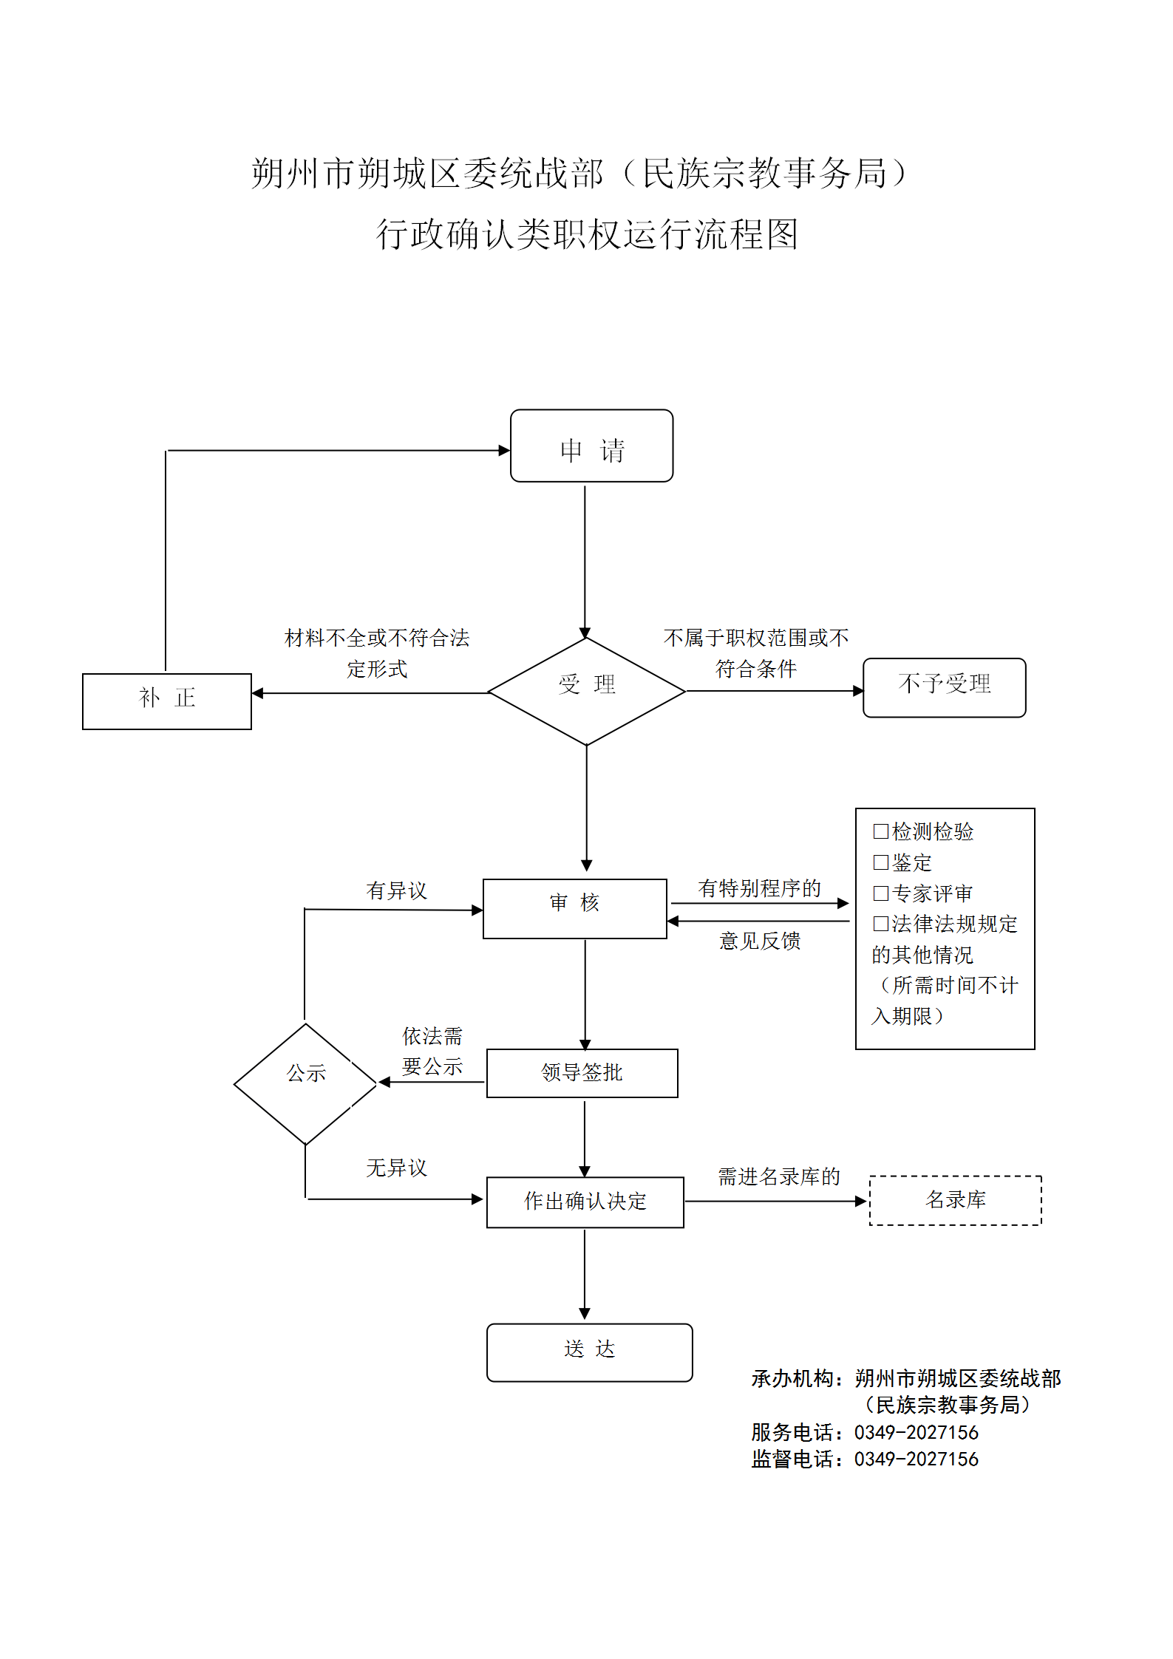 | 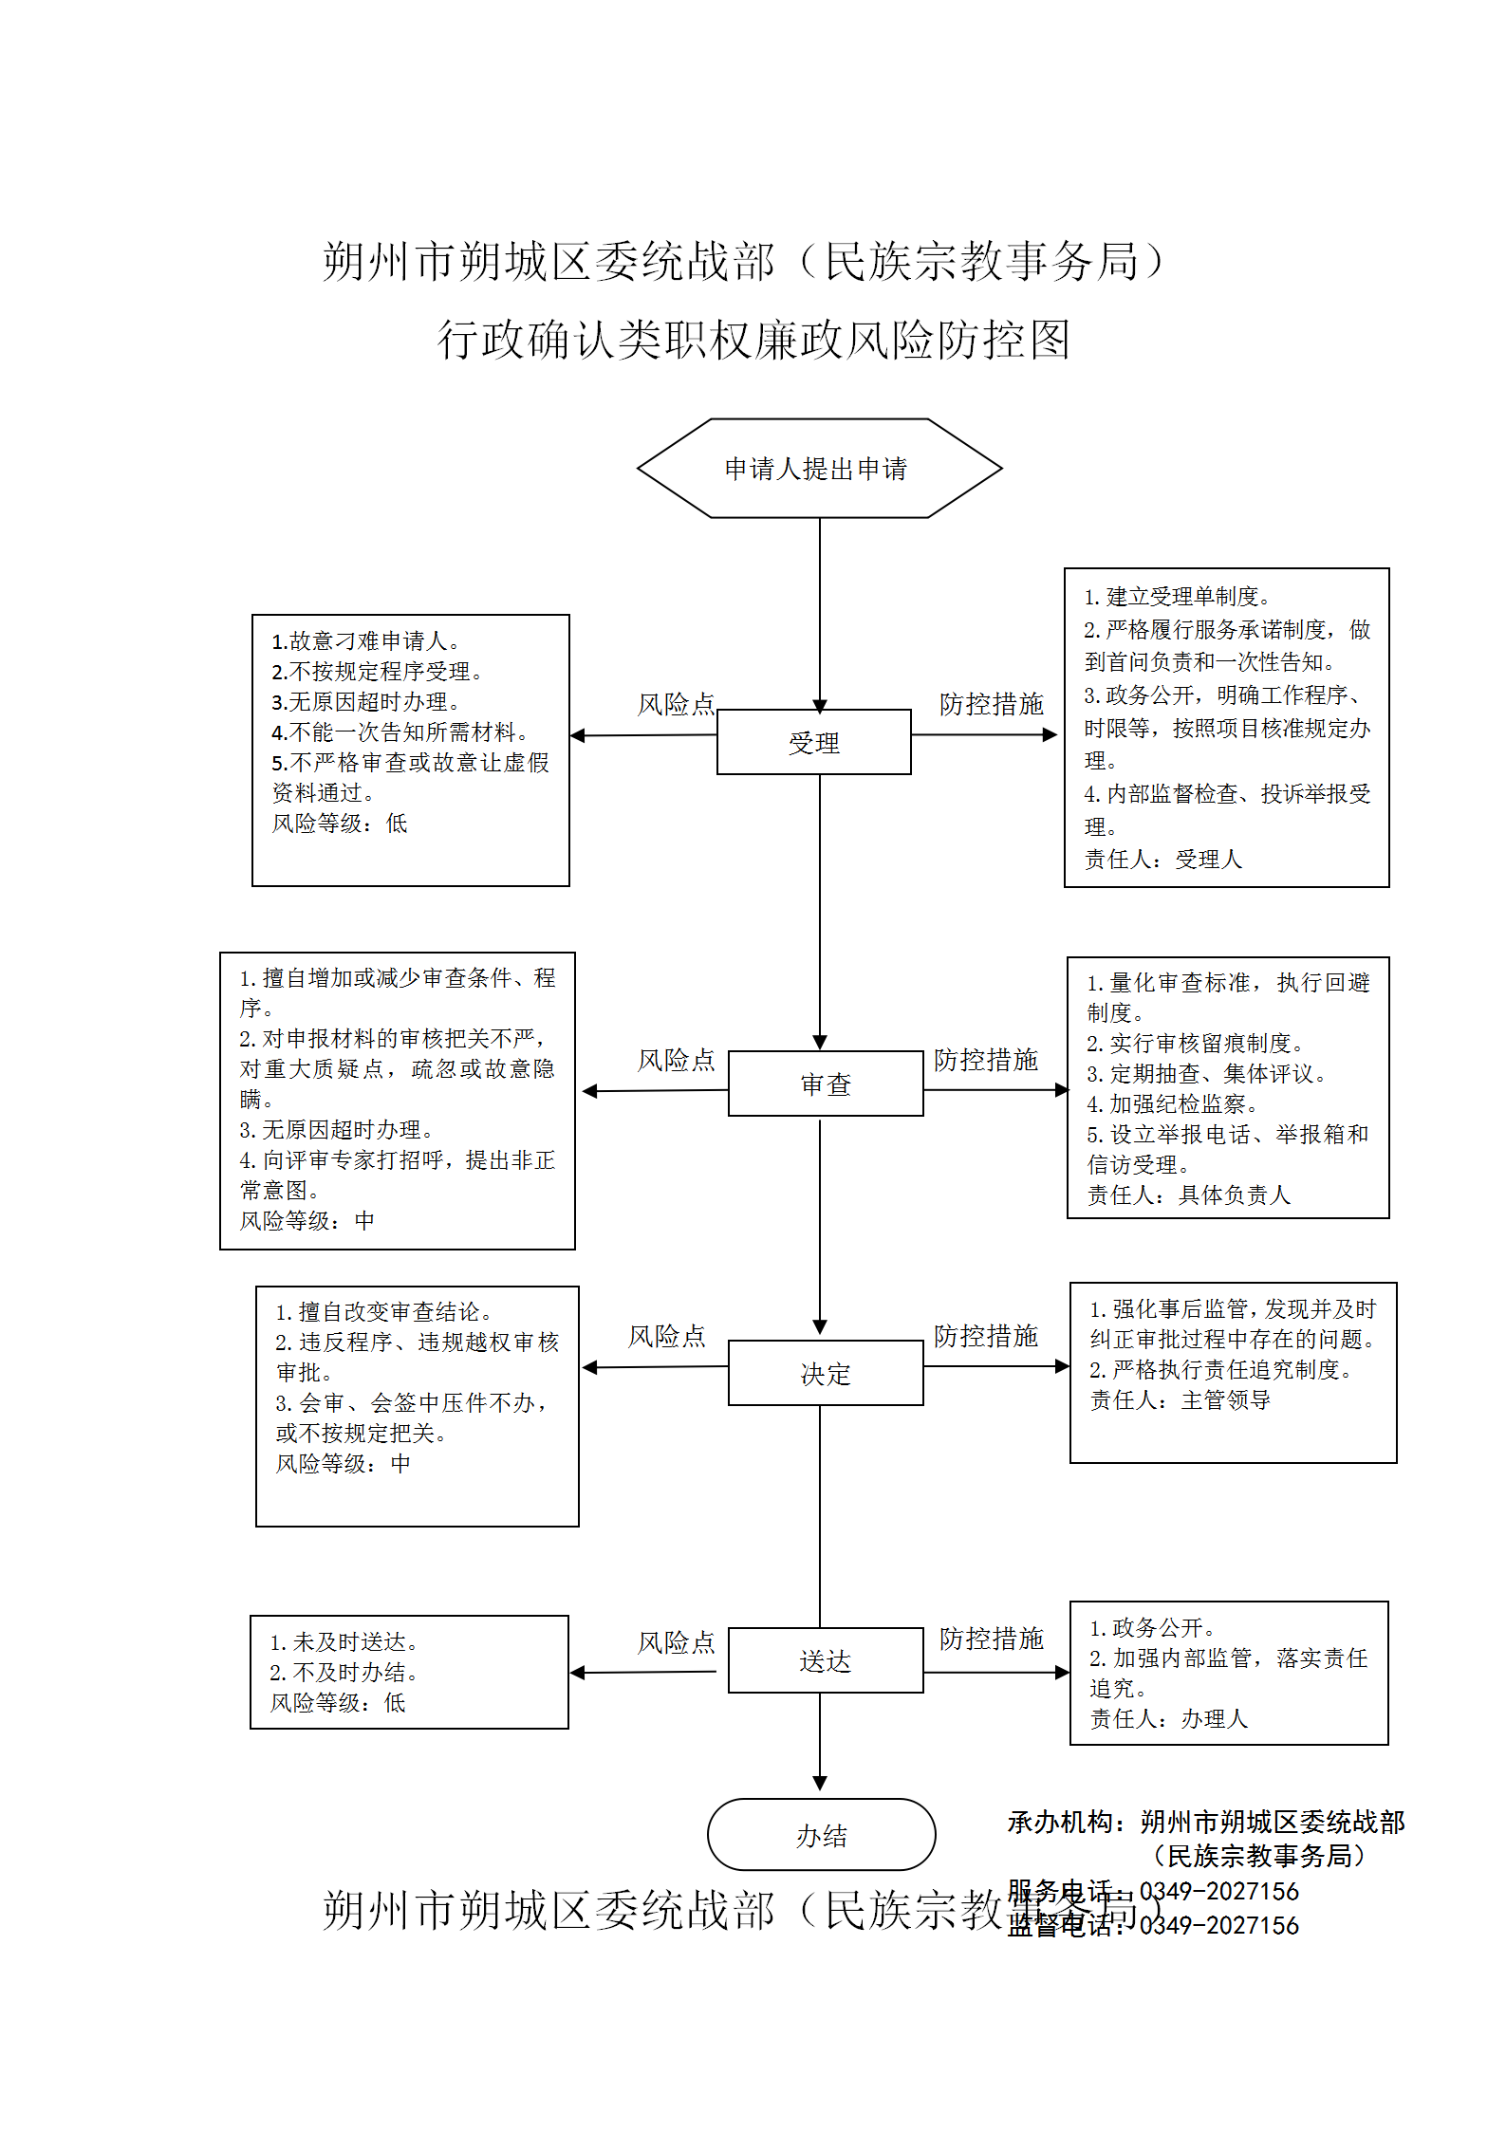
18 | 行政确认 | 3400-F-00200-140602 | 清真食品的名称、标识、标签、说明书和包装上的字样、图像、图案备案 |  | 【地方性法规】 《山西省清真食品监督管理条例》第十七条 清真食品的名称、标识、标签、说明书和包装上不得出现具有清真饮食习惯的少数民族禁忌的内容。 生产经营清真食品的企业和个体工商户，应当将清真食品的名称、标识、标签、说明书和包装上的字样、图像、图案报所在地县级以上人民政府民族事务行政主管部门备案。禁止将清真食品专用包装用于包装具有清真饮食习惯的少数民族禁忌的食品。 | 1.受理责任：公示应当提交的材料，一次性告知补正材料，依法受理或不予受理（不予受理应当告知理由） 2.审查责任：按照法律、法规规定的条件和标准，对书面申请材料进行审核，组织现场考察 3.决定责任：做出许可或者不予许可决定，法定告知（不予许可的应当书面告知理由） 4.送达责任：准予许可的，印发上报文件，送达并信息公开 5.事后监管责任：监理实施监督检查的运行机制和管理制度，开展定期和不定期检查，依法采取相关处置措施 6.其他责任 | 1. [法律]《中华人民共和国行政许可法》第三十条 2. [法律]《中华人民共和国行政许可法》第三十四条 3-1. [法律]《中华人民共和国行政许可法》第三十七条 3-2. [法律]《中华人民共和国行政许可法》第三十八条 4. [法律]《中华人民共和国行政许可法》第三十九条 5-1. [法律]《中华人民共和国行政许可法》第六十一条 5-2. [法律]《中华人民共和国行政许可法》第六十二条 5-3. [法律]《中华人民共和国行政许可法》第六十三条 5-4. [法律]《中华人民共和国行政许可法》第六十四条 5-5. [法律]《中华人民共和国行政许可法》第六十五条 5-6. [法律]《中华人民共和国行政许可法》第六十六条 5-7. [法律]《中华人民共和国行政许可法》第六十七条 5-8. [法律]《中华人民共和国行政许可法》第六十八条 5-9. [法律]《中华人民共和国行政许可法》第六十九条 5-10.[法律]《中华人民共和国行政许可法》第七十条 | 县 | 朔城区民族宗教事务局
19 | 其他 | 3400-Z-00100-140602 | 对宗教活动场所登记的监管 | 对宗教活动场所登记的行政检查 | 《宗教事务条例》（2004年11月30日国务院令第426号，2017年8月26日修订）第二十二条：“宗教活动场所经批准筹备并建设完工后，应当向所在地的县级人民政府宗教事务部门申请登记。县级人民政府宗教事务部门应当自收到申请之日起30日内对该宗教活动场所的管理组织、规章制度建设等情况进行审核，对符合条件的予以登记，发给《宗教活动场所登记证》。”第二十四条：“宗教活动场所终止或者变更登记内容的，应当到原登记管理机关办理相应的注销或者变更登记手续。” | 1.依法依规执行行政检查 | 1. [法律]《宗教事务条例》第六十一条 国家工作人员在宗教事务管理工作中滥用职权、玩忽职守、徇私舞弊，应当给予处分的，依法给予处分；构成犯罪的，依法追究刑事责任 | 县 | 朔城区民族宗教事务局 | 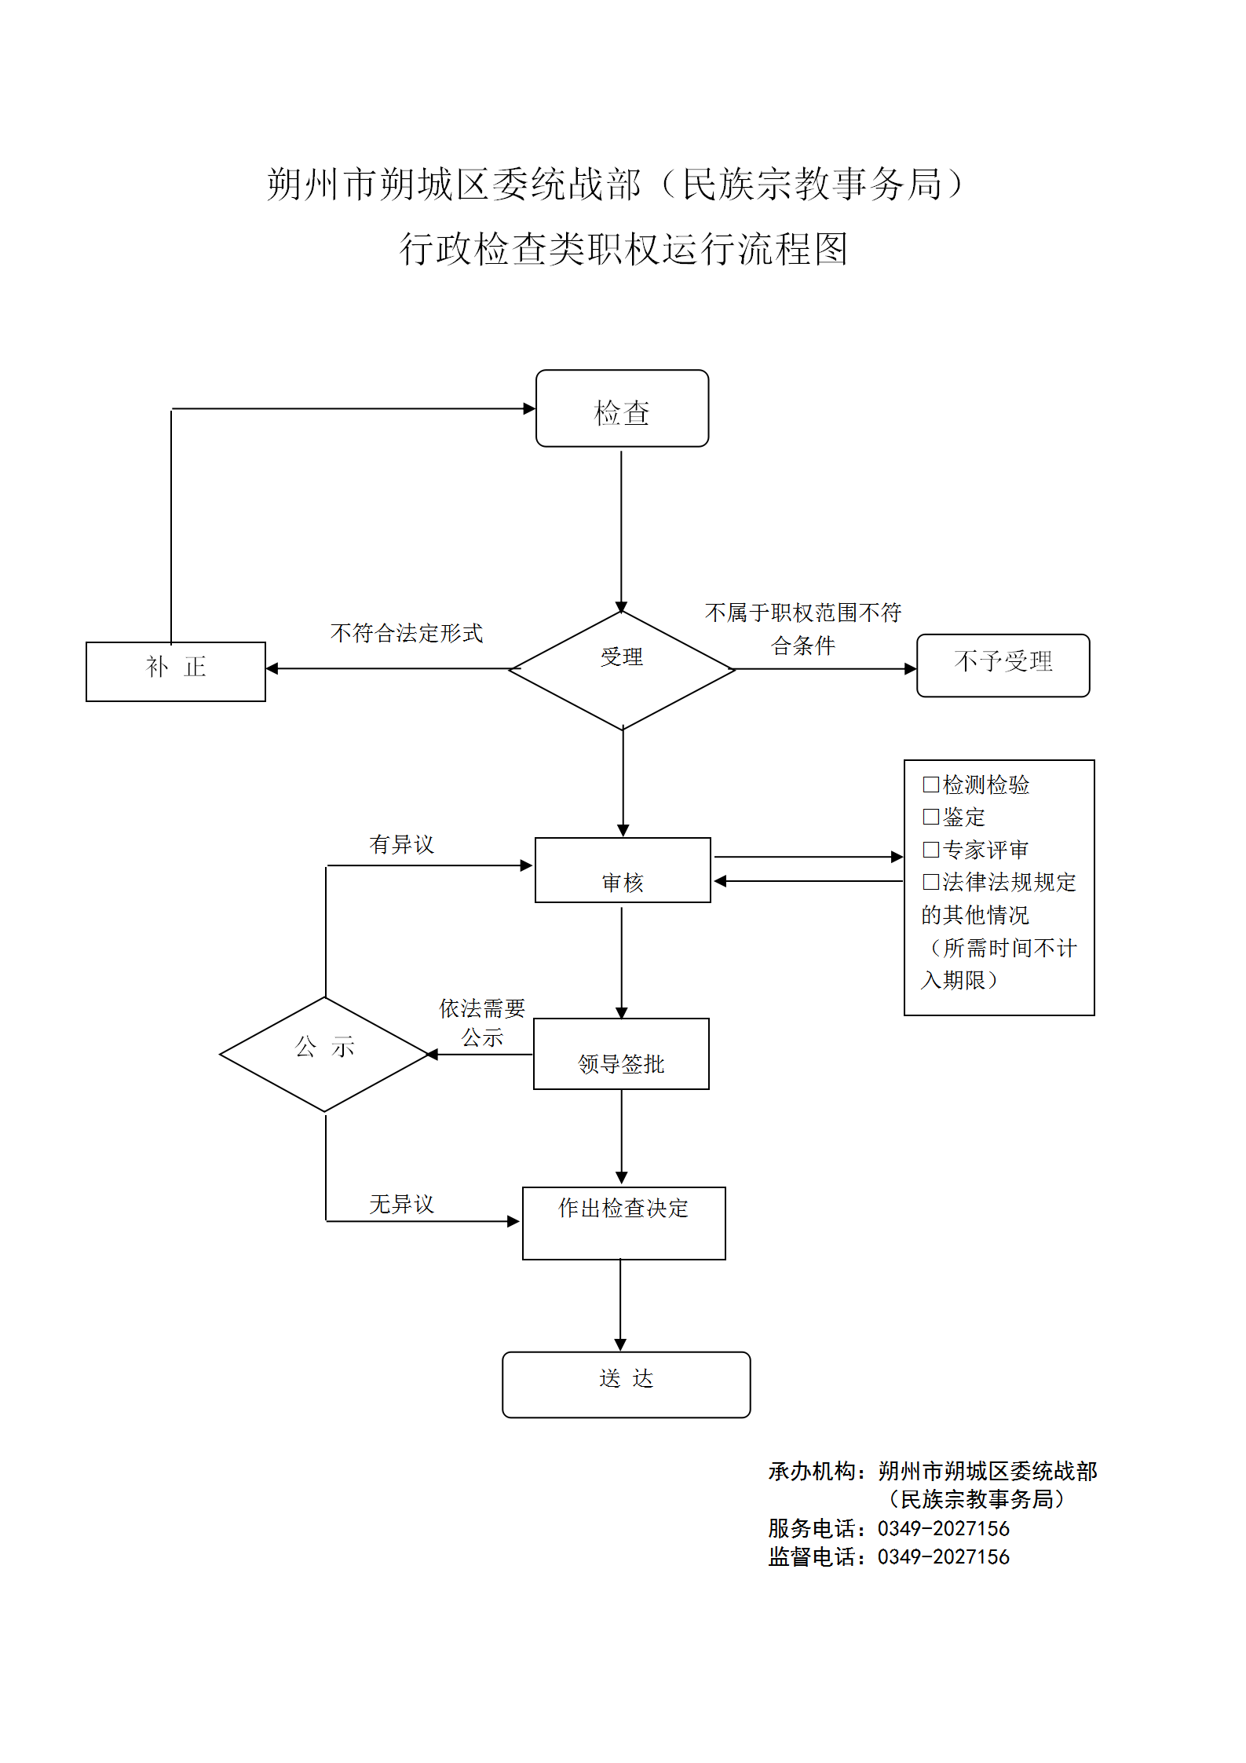 | 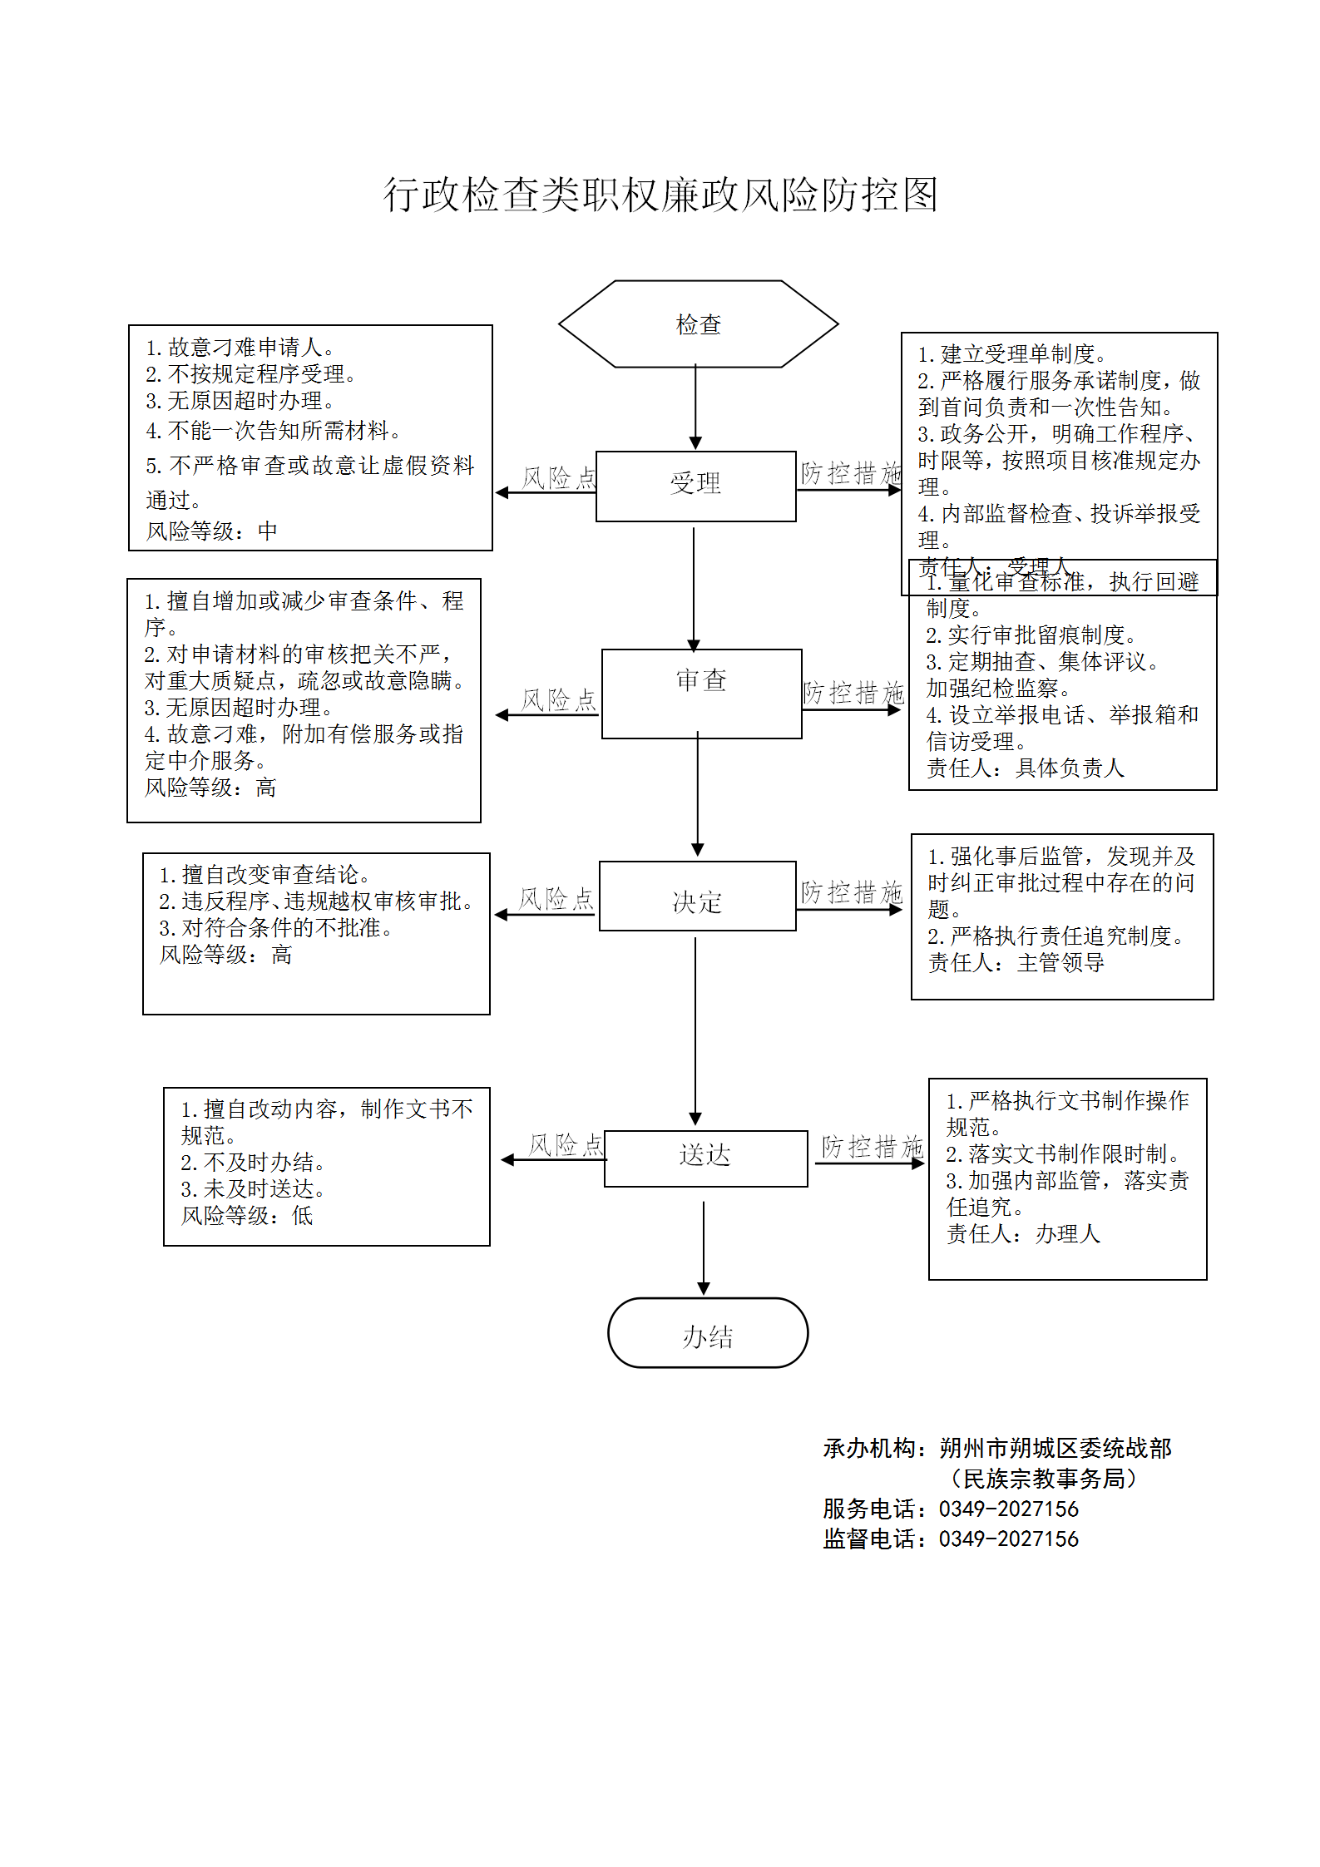
20 | 其他 | 3400-Z-00200-140602 | 对宗教团体、宗教院校、宗教活动场所的监管 | 对宗教活动场所的行政检查 | 《宗教事务条例》（2004年11月30日国务院令第426号，2017年8月26日修订）第二十七条：“宗教事务部门应当对宗教活动场所遵守法律、法规、规章情况，建立和执行场所管理制度情况，登记项目变更情况，以及宗教活动和涉外活动情况进行监督检查。宗教活动场所应当接受宗教事务部门的监督检查。” | 1.依法依规执行行政检查 | 1. [法律]《宗教事务条例》第六十一条 | 县 | 朔城区民族宗教事务局
21 | 其他 | 3400-Z-00300-140602 | 对宗教团体、宗教院校、宗教活动场所的监管 | 对宗教团体的行政检查 | 《社会团体登记管理条例》（1998年10月25日国务院令第250号，2016年2月6日予以修改）第二十五条：“业务主管单位履行下列监督管理职责：(一)负责社会团体成立登记、变更登记、注销登记前的审查；(二)监督、指导社会团体遵守宪法、法律、法规和国家政策，依据其章程开展活动；(三)负责社会团体年度检查的初审；(四)协助登记管理机关和其他有关部门查处社会团体的违法行为；(五)会同有关机关指导社会团体的清算事宜。业务主管单位履行前款规定的职责，不得向社会团体收取费用。” | 1.依法依规执行行政检查 | 1. [法律]《宗教事务条例》第六十一条 | 县 | 朔城区民族宗教事务局
22 | 其他 | 3400-Z-00400-140602 | 对举行大型宗教活动的监管 | 对举行大型宗教活动的行政检查 | 《宗教事务条例》（2004年11月30日国务院令第426号，2017年8月26日修订）第四十二条第一款：“跨省、自治区、直辖市举行超过宗教活动场所容纳规模的大型宗教活动，或者在宗教活动场所外举行大型宗教活动，应当由主办的宗教团体、寺观教堂在拟举行日的30日前，向大型宗教活动举办地的设区的市级人民政府宗教事务部门提出申请。设区的市级人民政府宗教事务部门应当自受理之日起15日内，在征求本级人民政府公安机关意见后，作出批准或者不予批准的决定。作出批准决定的，由批准机关向省级人民政府宗教事务部门备案。” | 1.依法依规执行行政检查 | 1. [法律]《宗教事务条例》第六十一条 | 县 | 朔城区民族宗教事务局
23 | 其他 | 3400-Z-00500-140602 | 对在寺观教堂内修建大型露天宗教造像的监管 | 对修建大型露天宗教造像的行政检查 | 《宗教事务条例》（2004年11月30日国务院令第426号，2017年8月26日修订）第三十条：“宗教团体、寺观教堂拟在寺观教堂内修建大型露天宗教造像，应当由省、自治区、直辖市宗教团体向省、自治区、直辖市人民政府宗教事务部门提出申请。省、自治区、直辖市人民政府宗教事务部门应当自收到申请之日起30日内提出意见，报国务院宗教事务部门审批。国务院宗教事务部门应当自收到修建大型露天宗教造像报告之日起60日内，作出批准或者不予批准的决定。宗教团体、寺观教堂以外的组织以及个人不得修建大型露天宗教造像。” | 1.依法依规执行行政检查 | 1. [法律]《宗教事务条例》第六十一条 | 县 | 朔城区民族宗教事务局
24 | 其他 | 3400-Z-00600-140602 | 对宗教团体成立、变更、注销的监管 | 对宗教团体成立、变更、注销前审批的行政检查 | 《宗教事务条例》（2004年11月30日国务院令第426号，2017年8月26日修订）第七条第一款：“宗教团体的成立、变更和注销，应当依照国家社会团体管理的有关规定办理登记。”《社会团体登记管理条例》（1998年10月25日国务院令第250号，2016年2月6日予以修改）第九条：“成立社会团体，应当经其业务主管单位审查同意，由发起人向登记管理机关申请登记。筹备期间不得开展筹备以外的活动。”第十八条第一款：“社会团体的登记事项需要变更的，应当自业务主管单位审查同意之日起30日内，向登记管理机关申请变更登记。”第十九条：“社会团体有下列情形之一的，应当在业务主管单位审查同意后，向登记管理机关申请注销登记：……” | 1.依法依规执行行政检查 | 1. [法律]《宗教事务条例》第六十一条 | 县 | 朔城区民族宗教事务局
25 | 其他 | 3400-Z-00700-140602 | 对设立宗教临时活动地点的监管 | 对设立宗教临时活动地点的行政检查 | 《宗教事务条例》（2004年11月30日国务院令第426号，2017年8月26日修订）第三十五条：“信教公民有进行经常性集体宗教活动需要，尚不具备条件申请设立宗教活动场所的，由信教公民代表向县级人民政府宗教事务部门提出申请，县级人民政府宗教事务部门征求所在地宗教团体和乡级人民政府意见后，可以为其指定临时活动地点。在县级人民政府宗教事务部门指导下，所在地乡级人民政府对临时活动地点的活动进行监管。具备设立宗教活动场所条件后，办理宗教活动场所设立审批和登记手续。临时活动地点的宗教活动应当符合本条例的相关规定。” | 1.依法依规执行行政检查 | 1. [法律]《宗教事务条例》第六十一条 | 县 | 朔城区民族宗教事务局
26 | 其他 | 3400-Z-00800-140602 | 对印刷宗教内容的内部资料性出版物和宗教用品的监管 | 对印刷宗教内容的内部资料性出版物和宗教用品的行政检查 | 《印刷业管理条例》（2001年8月2日国务院令第315号）第二十条：印刷企业接受委托印刷内部资料性出版物的，必须验证县级以上地方人民政府出版行政部门核发的准印证。印刷企业接受委托印刷宗教内容的内部资料性出版物的，必须验证省、自治区、直辖市人民政府宗教事务管理部门的批准文件和省、自治区、直辖市人民政府出版行政部门核发的准印证。出版行政部门应当自收到印刷内部资料性出版物或者印刷宗教内容的内部资料性出版物的申请之日起30日内作出是否核发准印证的决定，并通知申请人；逾期不作出决定的，视为同意印刷。第三十二条：印刷企业接受委托印刷宗教用品的，必须验证省、自治区、直辖市人民政府宗教事务管理部门的批准文件和省、自治区、直辖市人民政府出版行政部门核发的准印证；省、自治区、直辖市人民政府出版行政部门应当自收到印刷宗教用品的申请之日起10日内作出是否核发准印证的决定，并通知申请人；逾期不作出决定的，视为同意印刷。《宗教事务条例》（2004年11月30日国务院令第426号，2017年8月26日修订）第四十五条第一款：“宗教团体、宗教院校和寺观教堂按照国家有关规定可以编印、发送宗教内部资料性出版物。出版公开发行的宗教出版物，按照国家出版管理的规定办理。” | 1.依法依规执行行政检查 | 1. [法律]《宗教事务条例》第六十一条 | 县 | 朔城区民族宗教事务局
27 | 其他 | 3400-Z-00900-140602 | 对在华外国人集体进行宗教活动临时地点的监管 | 对在华外国人集体进行宗教活动临时地点的行政检查 | 《国务院对确需保留的行政审批项目设定行政许可的决定》（国务院令第412号）附件第366项：在华外国人集体进行临时宗教活动地点审批（实施机关：国家宗教局、省级人民政府宗教事务管理部门）。《国务院关于取消和下放一批行政审批项目的决定》（国发〔2013〕44号）附件：《国务院决定取消和下放管理层级的行政审批项目目录（共计82项）》第64项：“在华外国人集体进行宗教活动临时地点审批”下放至省级人民政府宗教事务管理部门。 | 1.依法依规执行行政检查 | 1. [法律]《宗教事务条例》第六十一条 | 县 | 朔城区民族宗教事务局
28 | 其他 | 3400-Z-01000-140602 | 对在宗教活动场所内改建或者新建建筑物的监管 | 对在宗教活动场所内改建或者新建建筑物的行政检查 | 《宗教事务条例》（2004年11月30日国务院令第426号，2017年8月26日修订）第三十三条第一款：“在宗教活动场所内改建或者新建建筑物，应当经所在地县级以上地方人民政府宗教事务部门批准后，依法办理规划、建设等手续。” | 1.依法依规执行行政检查 | 1. [法律]《宗教事务条例》第六十一条 | 县 | 朔城区民族宗教事务局
29 | 其他 | 3400-Z-01100-140602 | 对设立宗教院校的监管 | 对设立宗教院校的行政检查 | 《宗教事务条例》（2004年11月30日国务院令第426号，2017年8月26日修订）第十二条第一款：“设立宗教院校，应当由全国性宗教团体向国务院宗教事务部门提出申请，或者由省、自治区、直辖市宗教团体向拟设立的宗教院校所在地的省、自治区、直辖市人民政府宗教事务部门提出申请。省、自治区、直辖市人民政府宗教事务部门应当自收到申请之日起30日内提出意见，报国务院宗教事务部门审批。”第十五条：“宗教院校变更校址、校名、隶属关系、培养目标、学制、办学规模等以及合并、分设和终止，应当按照本条例第十二条规定的程序办理。” | 1.依法依规执行行政检查 | 1. [法律]《宗教事务条例》第六十一条 | 县 | 朔城区民族宗教事务局
30 | 其他 | 3400-Z-01200-140602 | 对宗教活动场所法人登记的监管 | 对宗教活动场所法人登记的行政检查 | 《宗教事务条例》（2004年11月30日国务院令第426号，2017年8月26日修订）第二十三条：“宗教活动场所符合法人条件的，经所在地宗教团体同意，并报县级人民政府宗教事务部门审查同意后，可以到民政部门办理法人登记。” | 1.依法依规执行行政检查 | 1. [法律]《宗教事务条例》第六十一条 | 县 | 朔城区民族宗教事务局
31 | 其他 | 3400-Z-01300-140602 | 对宗教团体、宗教院校、宗教活动场所接受境外组织和个人捐赠的监管 | 对宗教团体、宗教院校、宗教活动场所接受境外组织和个人捐赠的行政检查 | 《宗教事务条例》（2004年11月30日国务院令第426号，2017年8月26日修订）第五十七条第二款：“宗教团体、宗教院校、宗教活动场所不得接受境外组织和个人附带条件的捐赠，接受捐赠金额超过10万元的，应当报县级以上人民政府宗教事务部门审批。” | 1.依法依规执行行政检查 | 1. [法律]《宗教事务条例》第六十一条 | 县 | 朔城区民族宗教事务局
32 | 其他 | 3400-Z-01400-140602 | 对开展宗教教育培训的监管 | 对开展宗教教育培训的行政检查 | 《宗教事务条例》（2004年11月30日国务院令第426号，2017年8月26日修订）第十八条：“宗教团体和寺院、宫观、清真寺、教堂（以下称寺观教堂）开展培养宗教教职人员、学习时间在3个月以上的宗教教育培训，应当报设区的市级以上地方人民政府宗教事务部门审批。” | 1.依法依规执行行政检查 | 1. [法律]《宗教事务条例》第六十一条 | 县 | 朔城区民族宗教事务局
33 | 其他 | 3400-Z-01500-140602 | 对筹备设立宗教活动场所的监管 | 对筹备设立宗教活动场所的行政检查 | 《宗教事务条例》（2004年11月30日国务院令第426号，2017年8月26日修订）第二十一条：“筹备设立宗教活动场所，由宗教团体向拟设立的宗教活动场所所在地的县级人民政府宗教事务部门提出申请。县级人民政府宗教事务部门应当自收到申请之日起30日内提出审核意见，报设区的市级人民政府宗教事务部门。设区的市级人民政府宗教事务部门应当自收到县级人民政府宗教事务部门报送的材料之日起30日内，对申请设立其他固定宗教活动处所的，作出批准或者不予批准的决定；对申请设立寺观教堂的，提出审核意见，报省、自治区、直辖市人民政府宗教事务部门审批。省、自治区、直辖市人民政府宗教事务部门应当自收到设区的市级人民政府宗教事务部门报送的材料之日起30日内，作出批准或者不予批准的决定。宗教活动场所的设立申请获批准后，方可办理该宗教活动场所的筹建事项。”第三十三条第二款：“宗教活动场所扩建、异地重建的，应当按照本条例第二十一条规定的程序办理。” | 1.依法依规执行行政检查 | 1. [法律]《宗教事务条例》第六十一条 | 县 | 朔城区民族宗教事务局
34 | 其他 | 3400-Z-01600-140602 | 对宗教教职人员的监管 | 对宗教教职人员的行政检查 | 《宗教事务条例》（2004年11月30日国务院令第426号，2017年8月26日修订）第三十六条：“宗教教职人员经宗教团体认定，报县级以上人民政府宗教事务部门备案，可以从事宗教教务活动。藏传佛教活佛传承继位，在佛教团体的指导下，依照宗教仪轨和历史定制办理，报省级以上人民政府宗教事务部门或者省级以上人民政府批准。天主教的主教由天主教的全国性宗教团体报国务院宗教事务部门备案。未取得或者已丧失宗教教职人员资格的，不得以宗教教职人员的身份从事活动。”第三十七条：“宗教教职人员担任或者离任宗教活动场所主要教职，经本宗教的宗教团体同意后，报县级以上人民政府宗教事务部门备案。” | 1.依法依规执行行政检查 | 1. [法律]《宗教事务条例》第六十一条 | 县 | 朔城区民族宗教事务局
35 | 其他 | 3400-Z-01700-140602 | 对宗教团体、宗教院校、宗教活动场所的监管 | 对宗教团体、宗教院校、宗教活动场所违反国家有关财税规定的行政处罚 | 《宗教事务条例》（2004年11月30日国务院令第426号，2017年8月26日修订）第六十七条：“宗教团体、宗教院校、宗教活动场所违反国家有关财务、会计、资产、税收管理规定的，由财政、税务等部门依据相关规定进行处罚；情节严重的，经财政、税务部门提出，由登记管理机关或者批准设立机关吊销其登记证书或者设立许可。” | 1.立案阶段责任：发现涉嫌违法行为，应及时制止正在实施的违法行为，下达《责令停止违法行为通知书》，并予以审查，决定是否立案 2.调查阶段责任：对立案的案件，指定专人负责，及时组织调查取证，与当事人有直接利害关系的应当回避，执法人员不得少于两人，调查时应出示执法证件，允许当事人辩解陈述 3.审查阶段责任：对案件违法事实、证据、调查取证程序、法律适用、处罚种类和幅度、当事人陈述和申辩理由等方面进行审查，提出处理意见（主要证据不足时，以适当的方式补充调查） 4.告知阶段责任：做出行政处罚决定前，告知违法事实及其享有的陈述申辩等权力 5.决定阶段责任：制作行政处罚决定书，载明行政处罚告知、当事人陈述申辩或者听证情况等内容 6.送达阶段责任：行政处罚决定书按法律规定的方式送达当事人 7.其他责任 | 1. [法律]《中华人民共和国行政处罚法》第三十条 2-1. [法律]《中华人民共和国行政处罚法》第三十一条 2-2. [法律]《中华人民共和国行政处罚法》第三十二条 2-3. [法律]《中华人民共和国行政处罚法》第三十五条 2-4. [法律]《中华人民共和国行政处罚法》第三十七条 3. [法律]《中华人民共和国行政处罚法》第三十八条 4. [法律]《中华人民共和国行政处罚法》第三十九条 5. [法律]《中华人民共和国行政处罚法》第四十条 | 县 | 朔城区民族宗教事务局
36 | 其他 | 3400-Z-01800-140602 | 对宗教团体、宗教院校、宗教活动场所的监管 | 对宗教团体、宗教院校、宗教活动场所有宣扬支持资助宗教极端主义等行为的行政处罚 | 《宗教事务条例》（2004年11月30日国务院令第426号，2017年8月26日修订）第六十三条：“宣扬、支持、资助宗教极端主义，或者利用宗教进行危害国家安全、公共安全，破坏民族团结、分裂国家和恐怖活动，侵犯公民人身权利、民主权利，妨害社会管理秩序，侵犯公私财产等违法活动，构成犯罪的，依法追究刑事责任；尚不构成犯罪的，由有关部门依法给予行政处罚；对公民、法人或者其他组织造成损失的，依法承担民事责任。宗教团体、宗教院校或者宗教活动场所有前款行为，情节严重的，有关部门应当采取必要的措施对其进行整顿，拒不接受整顿的，由登记管理机关或者批准设立机关依法吊销其登记证书或者设立许可。” | 1.立案阶段责任：发现涉嫌违法行为，应及时制止正在实施的违法行为，下达《责令停止违法行为通知书》，并予以审查，决定是否立案 2.调查阶段责任：对立案的案件，指定专人负责，及时组织调查取证，与当事人有直接利害关系的应当回避，执法人员不得少于两人，调查时应出示执法证件，允许当事人辩解陈述 3.审查阶段责任：对案件违法事实、证据、调查取证程序、法律适用、处罚种类和幅度、当事人陈述和申辩理由等方面进行审查，提出处理意见（主要证据不足时，以适当的方式补充调查） 4.告知阶段责任：做出行政处罚决定前，告知违法事实及其享有的陈述申辩等权力 5.决定阶段责任：制作行政处罚决定书，载明行政处罚告知、当事人陈述申辩或者听证情况等内容 6.送达阶段责任：行政处罚决定书按法律规定的方式送达当事人 7.其他责任 | 1. [法律]《中华人民共和国行政处罚法》第三十条 2-1. [法律]《中华人民共和国行政处罚法》第三十一条 2-2. [法律]《中华人民共和国行政处罚法》第三十二条 2-3. [法律]《中华人民共和国行政处罚法》第三十五条 2-4. [法律]《中华人民共和国行政处罚法》第三十七条 3. [法律]《中华人民共和国行政处罚法》第三十八条 4. [法律]《中华人民共和国行政处罚法》第三十九条 5. [法律]《中华人民共和国行政处罚法》第四十条 | 县 | 朔城区民族宗教事务局
37 | 其他 | 3400-Z-01900-140602 | 对宗教团体、宗教院校、宗教活动场所的监管 | 对宗教团体、宗教院校、宗教活动场所的行政处罚 | 《宗教事务条例》（2004年11月30日国务院令第426号，2017年8月26日修订）第六十五条：“宗教团体、宗教院校、宗教活动场所有下列行为之一的，由宗教事务部门责令改正；情节较重的，由登记管理机关或者批准设立机关责令该宗教团体、宗教院校、宗教活动场所撤换直接负责的主管人员；情节严重的，由登记管理机关或者批准设立机关责令停止日常活动，改组管理组织，限期整改，拒不整改的，依法吊销其登记证书或者设立许可；有违法所得、非法财物的，予以没收：（一）未按规定办理变更登记或者备案手续的；（二）宗教院校违反培养目标、办学章程和课程设置要求的；（三）宗教活动场所违反本条例第二十六条规定，未建立有关管理制度或者管理制度不符合要求的；（四）宗教活动场所违反本条例第五十四条规定，将用于宗教活动的房屋、构筑物及其附属的宗教教职人员生活用房转让、抵押或者作为实物投资的；（五）宗教活动场所内发生重大事故、重大事件未及时报告，造成严重后果的；（六）违反本条例第五条规定，违背宗教的独立自主自办原则的；（七）违反国家有关规定接受境内外捐赠的；（八）拒不接受行政管理机关依法实施的监督管理的。” | 1.立案阶段责任：发现涉嫌违法行为，应及时制止正在实施的违法行为，下达《责令停止违法行为通知书》，并予以审查，决定是否立案 2.调查阶段责任：对立案的案件，指定专人负责，及时组织调查取证，与当事人有直接利害关系的应当回避，执法人员不得少于两人，调查时应出示执法证件，允许当事人辩解陈述 3.审查阶段责任：对案件违法事实、证据、调查取证程序、法律适用、处罚种类和幅度、当事人陈述和申辩理由等方面进行审查，提出处理意见（主要证据不足时，以适当的方式补充调查） 4.告知阶段责任：做出行政处罚决定前，告知违法事实及其享有的陈述申辩等权力 5.决定阶段责任：制作行政处罚决定书，载明行政处罚告知、当事人陈述申辩或者听证情况等内容 6.送达阶段责任：行政处罚决定书按法律规定的方式送达当事人 7.其他责任 | 1. [法律]《中华人民共和国行政处罚法》第三十条 2-1. [法律]《中华人民共和国行政处罚法》第三十一条 2-2. [法律]《中华人民共和国行政处罚法》第三十二条 2-3. [法律]《中华人民共和国行政处罚法》第三十五条 2-4. [法律]《中华人民共和国行政处罚法》第三十七条 3. [法律]《中华人民共和国行政处罚法》第三十八条 4. [法律]《中华人民共和国行政处罚法》第三十九条 5. [法律]《中华人民共和国行政处罚法》第四十条 | 县 | 朔城区民族宗教事务局
38 | 其他 | 3400-Z-02000-140602 | 对举行大型宗教活动的监管 | 对举行大型宗教活动的行政处罚 | 《宗教事务条例》（2004年11月30日国务院令第426号，2017年8月26日修订）第六十四条：“大型宗教活动过程中发生危害国家安全、公共安全或者严重破坏社会秩序情况的，由有关部门依照法律、法规进行处置和处罚；主办的宗教团体、寺观教堂负有责任的，由登记管理机关责令其撤换主要负责人，情节严重的，由登记管理机关吊销其登记证书。擅自举行大型宗教活动的，由宗教事务部门会同有关部门责令停止活动，可以并处10万元以上30万元以下的罚款；有违法所得、非法财物的，没收违法所得和非法财物。其中，大型宗教活动是宗教团体、宗教活动场所擅自举办的，登记管理机关还可以责令该宗教团体、宗教活动场所撤换直接负责的主管人员。” | 1.立案阶段责任：发现涉嫌违法行为，应及时制止正在实施的违法行为，下达《责令停止违法行为通知书》，并予以审查，决定是否立案 2.调查阶段责任：对立案的案件，指定专人负责，及时组织调查取证，与当事人有直接利害关系的应当回避，执法人员不得少于两人，调查时应出示执法证件，允许当事人辩解陈述 3.审查阶段责任：对案件违法事实、证据、调查取证程序、法律适用、处罚种类和幅度、当事人陈述和申辩理由等方面进行审查，提出处理意见（主要证据不足时，以适当的方式补充调查） 4.告知阶段责任：做出行政处罚决定前，告知违法事实及其享有的陈述申辩等权力 5.决定阶段责任：制作行政处罚决定书，载明行政处罚告知、当事人陈述申辩或者听证情况等内容 6.送达阶段责任：行政处罚决定书按法律规定的方式送达当事人 7.其他责任 | 1. [法律]《中华人民共和国行政处罚法》第三十条 2-1. [法律]《中华人民共和国行政处罚法》第三十一条 2-2. [法律]《中华人民共和国行政处罚法》第三十二条 2-3. [法律]《中华人民共和国行政处罚法》第三十五条 2-4. [法律]《中华人民共和国行政处罚法》第三十七条 3. [法律]《中华人民共和国行政处罚法》第三十八条 4. [法律]《中华人民共和国行政处罚法》第三十九条 5. [法律]《中华人民共和国行政处罚法》第四十条 | 县 | 朔城区民族宗教事务局
39 | 其他 | 3400-Z-02100-140602 | 对宗教团体成立、变更、注销前的监管 | 对宗教团体成立、变更、注销前审批的行政处罚 | 《宗教事务条例》（2004年11月30日国务院令第426号，2017年8月26日修订）第六十五条：“宗教团体、宗教院校、宗教活动场所有下列行为之一的，由宗教事务部门责令改正；情节较重的，由登记管理机关或者批准设立机关责令该宗教团体、宗教院校、宗教活动场所撤换直接负责的主管人员；情节严重的，由登记管理机关或者批准设立机关责令停止日常活动，改组管理组织，限期整改，拒不整改的，依法吊销其登记证书或者设立许可；有违法所得、非法财物的，予以没收：（一）未按规定办理变更登记或者备案手续的；……” | 1.立案阶段责任：发现涉嫌违法行为，应及时制止正在实施的违法行为，下达《责令停止违法行为通知书》，并予以审查，决定是否立案 2.调查阶段责任：对立案的案件，指定专人负责，及时组织调查取证，与当事人有直接利害关系的应当回避，执法人员不得少于两人，调查时应出示执法证件，允许当事人辩解陈述 3.审查阶段责任：对案件违法事实、证据、调查取证程序、法律适用、处罚种类和幅度、当事人陈述和申辩理由等方面进行审查，提出处理意见（主要证据不足时，以适当的方式补充调查） 4.告知阶段责任：做出行政处罚决定前，告知违法事实及其享有的陈述申辩等权力 5.决定阶段责任：制作行政处罚决定书，载明行政处罚告知、当事人陈述申辩或者听证情况等内容 6.送达阶段责任：行政处罚决定书按法律规定的方式送达当事人 7.其他责任 | 1. [法律]《中华人民共和国行政处罚法》第三十条 2-1. [法律]《中华人民共和国行政处罚法》第三十一条 2-2. [法律]《中华人民共和国行政处罚法》第三十二条 2-3. [法律]《中华人民共和国行政处罚法》第三十五条 2-4. [法律]《中华人民共和国行政处罚法》第三十七条 3. [法律]《中华人民共和国行政处罚法》第三十八条 4. [法律]《中华人民共和国行政处罚法》第三十九条 5. [法律]《中华人民共和国行政处罚法》第四十条 | 县 | 朔城区民族宗教事务局
40 | 其他 | 3400-Z-02200-140602 | 对在寺观教堂内修建大型露天宗教造像的监管 | 对违法修建大型露天宗教造像的行政处罚 | 《宗教事务条例》（2004年11月30日国务院令第426号，2017年8月26日修订）第七十二条：“违反本条例规定修建大型露天宗教造像的，由宗教事务部门会同国土、规划、建设、旅游等部门责令停止施工，限期拆除，有违法所得的，没收违法所得；情节严重的，并处造像建设工程造价百分之五以上百分之十以下的罚款。投资、承包经营宗教活动场所或者大型露天宗教造像的，由宗教事务部门会同工商、规划、建设等部门责令改正，并没收违法所得；情节严重的，由登记管理机关吊销该宗教活动场所的登记证书，并依法追究相关人员的责任。” | 1.立案阶段责任：发现涉嫌违法行为，应及时制止正在实施的违法行为，下达《责令停止违法行为通知书》，并予以审查，决定是否立案 2.调查阶段责任：对立案的案件，指定专人负责，及时组织调查取证，与当事人有直接利害关系的应当回避，执法人员不得少于两人，调查时应出示执法证件，允许当事人辩解陈述 3.审查阶段责任：对案件违法事实、证据、调查取证程序、法律适用、处罚种类和幅度、当事人陈述和申辩理由等方面进行审查，提出处理意见（主要证据不足时，以适当的方式补充调查） 4.告知阶段责任：做出行政处罚决定前，告知违法事实及其享有的陈述申辩等权力 5.决定阶段责任：制作行政处罚决定书，载明行政处罚告知、当事人陈述申辩或者听证情况等内容 6.送达阶段责任：行政处罚决定书按法律规定的方式送达当事人 7.其他责任 | 1. [法律]《中华人民共和国行政处罚法》第三十条 2-1. [法律]《中华人民共和国行政处罚法》第三十一条 2-2. [法律]《中华人民共和国行政处罚法》第三十二条 2-3. [法律]《中华人民共和国行政处罚法》第三十五条 2-4. [法律]《中华人民共和国行政处罚法》第三十七条 3. [法律]《中华人民共和国行政处罚法》第三十八条 4. [法律]《中华人民共和国行政处罚法》第三十九条 5. [法律]《中华人民共和国行政处罚法》第四十条 | 县 | 朔城区民族宗教事务局
41 | 其他 | 3400-Z-02300-140602 | 对设立宗教临时活动地点的监管 | 对设立宗教临时活动地点的行政处罚 | 《宗教事务条例》（2004年11月30日国务院令第426号，2017年8月26日修订）第六十六条：“临时活动地点的活动违反本条例相关规定的，由宗教事务部门责令改正；情节严重的，责令停止活动，撤销该临时活动地点；有违法所得、非法财物的，予以没收。” | 1.立案阶段责任：发现涉嫌违法行为，应及时制止正在实施的违法行为，下达《责令停止违法行为通知书》，并予以审查，决定是否立案 2.调查阶段责任：对立案的案件，指定专人负责，及时组织调查取证，与当事人有直接利害关系的应当回避，执法人员不得少于两人，调查时应出示执法证件，允许当事人辩解陈述 3.审查阶段责任：对案件违法事实、证据、调查取证程序、法律适用、处罚种类和幅度、当事人陈述和申辩理由等方面进行审查，提出处理意见（主要证据不足时，以适当的方式补充调查） 4.告知阶段责任：做出行政处罚决定前，告知违法事实及其享有的陈述申辩等权力 5.决定阶段责任：制作行政处罚决定书，载明行政处罚告知、当事人陈述申辩或者听证情况等内容 6.送达阶段责任：行政处罚决定书按法律规定的方式送达当事人 7.其他责任 | 1. [法律]《中华人民共和国行政处罚法》第三十条 2-1. [法律]《中华人民共和国行政处罚法》第三十一条 2-2. [法律]《中华人民共和国行政处罚法》第三十二条 2-3. [法律]《中华人民共和国行政处罚法》第三十五条 2-4. [法律]《中华人民共和国行政处罚法》第三十七条 3. [法律]《中华人民共和国行政处罚法》第三十八条 4. [法律]《中华人民共和国行政处罚法》第三十九条 5. [法律]《中华人民共和国行政处罚法》第四十条 | 县 | 朔城区民族宗教事务局
42 | 其他 | 3400-Z-02400-140602 | 对印刷宗教内容的内部资料性出版物和宗教用品的监管 | 对印刷宗教内容的内部资料性出版物和宗教用品的行政处罚 | 《宗教事务条例》（2004年11月30日国务院令第426号，2017年8月26日修订）第六十八条第一款：“涉及宗教内容的出版物或者互联网宗教信息服务有本条例第四十五条第二款禁止内容的，由有关部门对相关责任单位及人员依法给予行政处罚；构成犯罪的，依法追究刑事责任。” | 1.立案阶段责任：发现涉嫌违法行为，应及时制止正在实施的违法行为，下达《责令停止违法行为通知书》，并予以审查，决定是否立案 2.调查阶段责任：对立案的案件，指定专人负责，及时组织调查取证，与当事人有直接利害关系的应当回避，执法人员不得少于两人，调查时应出示执法证件，允许当事人辩解陈述 3.审查阶段责任：对案件违法事实、证据、调查取证程序、法律适用、处罚种类和幅度、当事人陈述和申辩理由等方面进行审查，提出处理意见（主要证据不足时，以适当的方式补充调查） 4.告知阶段责任：做出行政处罚决定前，告知违法事实及其享有的陈述申辩等权力 5.决定阶段责任：制作行政处罚决定书，载明行政处罚告知、当事人陈述申辩或者听证情况等内容 6.送达阶段责任：行政处罚决定书按法律规定的方式送达当事人 7.其他责任 | 1. [法律]《中华人民共和国行政处罚法》第三十条 2-1. [法律]《中华人民共和国行政处罚法》第三十一条 2-2. [法律]《中华人民共和国行政处罚法》第三十二条 2-3. [法律]《中华人民共和国行政处罚法》第三十五条 2-4. [法律]《中华人民共和国行政处罚法》第三十七条 3. [法律]《中华人民共和国行政处罚法》第三十八条 4. [法律]《中华人民共和国行政处罚法》第三十九条 5. [法律]《中华人民共和国行政处罚法》第四十条 | 县 | 朔城区民族宗教事务局
43 | 其他 | 3400-Z-02500-140602 | 对在华外国人集体进行宗教活动临时地点的监管 | 对在华外国人集体进行宗教活动临时地点的行政处罚 | 《中华人民共和国境内外国人宗教活动管理规定》第九条：“外国人违反本规定进行宗教活动的，县级以上人民政府宗教事务部门和其他有关部门应当予以劝阻、制止；构成违反外国人入境出境管理行为或者治安管理行为的，由公安机关依法进行处罚；构成犯罪的，由司法机关依法追究刑事责任。” | 1.立案阶段责任：发现涉嫌违法行为，应及时制止正在实施的违法行为，下达《责令停止违法行为通知书》，并予以审查，决定是否立案 2.调查阶段责任：对立案的案件，指定专人负责，及时组织调查取证，与当事人有直接利害关系的应当回避，执法人员不得少于两人，调查时应出示执法证件，允许当事人辩解陈述 3.审查阶段责任：对案件违法事实、证据、调查取证程序、法律适用、处罚种类和幅度、当事人陈述和申辩理由等方面进行审查，提出处理意见（主要证据不足时，以适当的方式补充调查） 4.告知阶段责任：做出行政处罚决定前，告知违法事实及其享有的陈述申辩等权力 5.决定阶段责任：制作行政处罚决定书，载明行政处罚告知、当事人陈述申辩或者听证情况等内容 6.送达阶段责任：行政处罚决定书按法律规定的方式送达当事人 7.其他责任 | 1. [法律]《中华人民共和国行政处罚法》第三十条 2-1. [法律]《中华人民共和国行政处罚法》第三十一条 2-2. [法律]《中华人民共和国行政处罚法》第三十二条 2-3. [法律]《中华人民共和国行政处罚法》第三十五条 2-4. [法律]《中华人民共和国行政处罚法》第三十七条 3. [法律]《中华人民共和国行政处罚法》第三十八条 4. [法律]《中华人民共和国行政处罚法》第三十九条 5. [法律]《中华人民共和国行政处罚法》第四十条 | 县 | 朔城区民族宗教事务局
44 | 其他 | 3400-Z-02600-140602 | 对设立宗教院校的监管 | 对擅自设立宗教院校的行政处罚 | 《宗教事务条例》（2004年11月30日国务院令第426号，2017年8月26日修订）第六十九条第一款：“擅自设立宗教活动场所的，宗教活动场所已被撤销登记或者吊销登记证书仍然进行宗教活动的，或者擅自设立宗教院校的，由宗教事务部门会同有关部门予以取缔，有违法所得、非法财物的，没收违法所得和非法财物，违法所得无法确定的，处5万元以下的罚款；有违法房屋、构筑物的，由规划、建设等部门依法处理；有违反治安管理行为的，依法给予治安管理处罚。” | 1.立案阶段责任：发现涉嫌违法行为，应及时制止正在实施的违法行为，下达《责令停止违法行为通知书》，并予以审查，决定是否立案 2.调查阶段责任：对立案的案件，指定专人负责，及时组织调查取证，与当事人有直接利害关系的应当回避，执法人员不得少于两人，调查时应出示执法证件，允许当事人辩解陈述 3.审查阶段责任：对案件违法事实、证据、调查取证程序、法律适用、处罚种类和幅度、当事人陈述和申辩理由等方面进行审查，提出处理意见（主要证据不足时，以适当的方式补充调查） 4.告知阶段责任：做出行政处罚决定前，告知违法事实及其享有的陈述申辩等权力 5.决定阶段责任：制作行政处罚决定书，载明行政处罚告知、当事人陈述申辩或者听证情况等内容 6.送达阶段责任：行政处罚决定书按法律规定的方式送达当事人 7.其他责任 | 1. [法律]《中华人民共和国行政处罚法》第三十条 2-1. [法律]《中华人民共和国行政处罚法》第三十一条 2-2. [法律]《中华人民共和国行政处罚法》第三十二条 2-3. [法律]《中华人民共和国行政处罚法》第三十五条 2-4. [法律]《中华人民共和国行政处罚法》第三十七条 3. [法律]《中华人民共和国行政处罚法》第三十八条 4. [法律]《中华人民共和国行政处罚法》第三十九条 5. [法律]《中华人民共和国行政处罚法》第四十条 | 县 | 朔城区民族宗教事务局
45 | 其他 | 3400-Z-02700-140602 | 对宗教活动场所法人登记的监管 | 对宗教活动场所法人登记的行政处罚 | 《宗教事务条例》（2004年11月30日国务院令第426号，2017年8月26日修订）第六十五条：“宗教团体、宗教院校、宗教活动场所有下列行为之一的，由宗教事务部门责令改正；情节较重的，由登记管理机关或者批准设立机关责令该宗教团体、宗教院校、宗教活动场所撤换直接负责的主管人员；情节严重的，由登记管理机关或者批准设立机关责令停止日常活动，改组管理组织，限期整改，拒不整改的，依法吊销其登记证书或者设立许可；有违法所得、非法财物的，予以没收：（一）未按规定办理变更登记或者备案手续的；……” | 1.立案阶段责任：发现涉嫌违法行为，应及时制止正在实施的违法行为，下达《责令停止违法行为通知书》，并予以审查，决定是否立案 2.调查阶段责任：对立案的案件，指定专人负责，及时组织调查取证，与当事人有直接利害关系的应当回避，执法人员不得少于两人，调查时应出示执法证件，允许当事人辩解陈述 3.审查阶段责任：对案件违法事实、证据、调查取证程序、法律适用、处罚种类和幅度、当事人陈述和申辩理由等方面进行审查，提出处理意见（主要证据不足时，以适当的方式补充调查） 4.告知阶段责任：做出行政处罚决定前，告知违法事实及其享有的陈述申辩等权力 5.决定阶段责任：制作行政处罚决定书，载明行政处罚告知、当事人陈述申辩或者听证情况等内容 6.送达阶段责任：行政处罚决定书按法律规定的方式送达当事人 7.其他责任 | 1. [法律]《中华人民共和国行政处罚法》第三十条 2-1. [法律]《中华人民共和国行政处罚法》第三十一条 2-2. [法律]《中华人民共和国行政处罚法》第三十二条 2-3. [法律]《中华人民共和国行政处罚法》第三十五条 2-4. [法律]《中华人民共和国行政处罚法》第三十七条 3. [法律]《中华人民共和国行政处罚法》第三十八条 4. [法律]《中华人民共和国行政处罚法》第三十九条 5. [法律]《中华人民共和国行政处罚法》第四十条 | 县 | 朔城区民族宗教事务局
46 | 其他 | 3400-Z-02800-140602 | 对宗教团体、宗教院校、宗教活动场所接受境外组织和个人捐赠的监管 | 对非宗教团体、非宗教院校、非宗教活动场所、非指定的临时活动地点接受宗教性捐赠的行政处罚 | 《宗教事务条例》（2004年11月30日国务院令第426号，2017年8月26日修订）第六十九条第二款：“非宗教团体、非宗教院校、非宗教活动场所、非指定的临时活动地点组织、举行宗教活动，接受宗教性捐赠的，由宗教事务部门会同公安、民政、建设、教育、文化、旅游、文物等有关部门责令停止活动；有违法所得、非法财物的，没收违法所得和非法财物，可以并处违法所得1倍以上3倍以下的罚款；违法所得无法确定的，处5万元以下的罚款；构成犯罪的，依法追究刑事责任。” | 1.立案阶段责任：发现涉嫌违法行为，应及时制止正在实施的违法行为，下达《责令停止违法行为通知书》，并予以审查，决定是否立案 2.调查阶段责任：对立案的案件，指定专人负责，及时组织调查取证，与当事人有直接利害关系的应当回避，执法人员不得少于两人，调查时应出示执法证件，允许当事人辩解陈述 3.审查阶段责任：对案件违法事实、证据、调查取证程序、法律适用、处罚种类和幅度、当事人陈述和申辩理由等方面进行审查，提出处理意见（主要证据不足时，以适当的方式补充调查） 4.告知阶段责任：做出行政处罚决定前，告知违法事实及其享有的陈述申辩等权力 5.决定阶段责任：制作行政处罚决定书，载明行政处罚告知、当事人陈述申辩或者听证情况等内容 6.送达阶段责任：行政处罚决定书按法律规定的方式送达当事人 7.其他责任 | 1. [法律]《中华人民共和国行政处罚法》第三十条 2-1. [法律]《中华人民共和国行政处罚法》第三十一条 2-2. [法律]《中华人民共和国行政处罚法》第三十二条 2-3. [法律]《中华人民共和国行政处罚法》第三十五条 2-4. [法律]《中华人民共和国行政处罚法》第三十七条 3. [法律]《中华人民共和国行政处罚法》第三十八条 4. [法律]《中华人民共和国行政处罚法》第三十九条 5. [法律]《中华人民共和国行政处罚法》第四十条 | 县 | 朔城区民族宗教事务局
47 | 其他 | 3400-Z-02900-140602 | 对宗教团体、宗教院校、宗教活动场所接受境外组织和个人捐赠的监管 | 对宗教团体、宗教院校、宗教活动场所接受境外组织和个人捐赠的行政处罚 | 《宗教事务条例》（2004年11月30日国务院令第426号，2017年8月26日修订）第六十五条：“宗教团体、宗教院校、宗教活动场所有下列行为之一的，由宗教事务部门责令改正；情节较重的，由登记管理机关或者批准设立机关责令该宗教团体、宗教院校、宗教活动场所撤换直接负责的主管人员；情节严重的，由登记管理机关或者批准设立机关责令停止日常活动，改组管理组织，限期整改，拒不整改的，依法吊销其登记证书或者设立许可；有违法所得、非法财物的，予以没收：……（七）违反国家有关规定接受境内外捐赠的；……” | 1.立案阶段责任：发现涉嫌违法行为，应及时制止正在实施的违法行为，下达《责令停止违法行为通知书》，并予以审查，决定是否立案 2.调查阶段责任：对立案的案件，指定专人负责，及时组织调查取证，与当事人有直接利害关系的应当回避，执法人员不得少于两人，调查时应出示执法证件，允许当事人辩解陈述 3.审查阶段责任：对案件违法事实、证据、调查取证程序、法律适用、处罚种类和幅度、当事人陈述和申辩理由等方面进行审查，提出处理意见（主要证据不足时，以适当的方式补充调查） 4.告知阶段责任：做出行政处罚决定前，告知违法事实及其享有的陈述申辩等权力 5.决定阶段责任：制作行政处罚决定书，载明行政处罚告知、当事人陈述申辩或者听证情况等内容 6.送达阶段责任：行政处罚决定书按法律规定的方式送达当事人 7.其他责任 | 1. [法律]《中华人民共和国行政处罚法》第三十条 2-1. [法律]《中华人民共和国行政处罚法》第三十一条 2-2. [法律]《中华人民共和国行政处罚法》第三十二条 2-3. [法律]《中华人民共和国行政处罚法》第三十五条 2-4. [法律]《中华人民共和国行政处罚法》第三十七条 3. [法律]《中华人民共和国行政处罚法》第三十八条 4. [法律]《中华人民共和国行政处罚法》第三十九条 5. [法律]《中华人民共和国行政处罚法》第四十条 | 县 | 朔城区民族宗教事务局
48 | 其他 | 3400-Z-03000-140602 | 对开展宗教教育培训的监管 | 对开展宗教教育培训的行政处罚 | 《宗教事务条例》（2004年11月30日国务院令第426号，2017年8月26日修订）第七十条：“擅自组织公民出境参加宗教方面的培训、会议、朝觐等活动的，或者擅自开展宗教教育培训的，由宗教事务部门会同有关部门责令停止活动，可以并处2万元以上20万元以下的罚款；有违法所得的，没收违法所得；构成犯罪的，依法追究刑事责任。” | 1.立案阶段责任：发现涉嫌违法行为，应及时制止正在实施的违法行为，下达《责令停止违法行为通知书》，并予以审查，决定是否立案 2.调查阶段责任：对立案的案件，指定专人负责，及时组织调查取证，与当事人有直接利害关系的应当回避，执法人员不得少于两人，调查时应出示执法证件，允许当事人辩解陈述 3.审查阶段责任：对案件违法事实、证据、调查取证程序、法律适用、处罚种类和幅度、当事人陈述和申辩理由等方面进行审查，提出处理意见（主要证据不足时，以适当的方式补充调查） 4.告知阶段责任：做出行政处罚决定前，告知违法事实及其享有的陈述申辩等权力 5.决定阶段责任：制作行政处罚决定书，载明行政处罚告知、当事人陈述申辩或者听证情况等内容 6.送达阶段责任：行政处罚决定书按法律规定的方式送达当事人 7.其他责任 | 1. [法律]《中华人民共和国行政处罚法》第三十条 2-1. [法律]《中华人民共和国行政处罚法》第三十一条 2-2. [法律]《中华人民共和国行政处罚法》第三十二条 2-3. [法律]《中华人民共和国行政处罚法》第三十五条 2-4. [法律]《中华人民共和国行政处罚法》第三十七条 3. [法律]《中华人民共和国行政处罚法》第三十八条 4. [法律]《中华人民共和国行政处罚法》第三十九条 5. [法律]《中华人民共和国行政处罚法》第四十条 | 县 | 朔城区民族宗教事务局
49 | 其他 | 3400-Z-03100-140602 | 对筹备设立宗教活动场所的监管 | 对擅自设立宗教活动场所的行政处罚 | 《宗教事务条例》（2004年11月30日国务院令第426号，2017年8月26日修订）第六十九条第一款：“擅自设立宗教活动场所的，宗教活动场所已被撤销登记或者吊销登记证书仍然进行宗教活动的，或者擅自设立宗教院校的，由宗教事务部门会同有关部门予以取缔，有违法所得、非法财物的，没收违法所得和非法财物，违法所得无法确定的，处5万元以下的罚款；有违法房屋、构筑物的，由规划、建设等部门依法处理；有违反治安管理行为的，依法给予治安管理处罚。” | 1.立案阶段责任：发现涉嫌违法行为，应及时制止正在实施的违法行为，下达《责令停止违法行为通知书》，并予以审查，决定是否立案 2.调查阶段责任：对立案的案件，指定专人负责，及时组织调查取证，与当事人有直接利害关系的应当回避，执法人员不得少于两人，调查时应出示执法证件，允许当事人辩解陈述 3.审查阶段责任：对案件违法事实、证据、调查取证程序、法律适用、处罚种类和幅度、当事人陈述和申辩理由等方面进行审查，提出处理意见（主要证据不足时，以适当的方式补充调查） 4.告知阶段责任：做出行政处罚决定前，告知违法事实及其享有的陈述申辩等权力 5.决定阶段责任：制作行政处罚决定书，载明行政处罚告知、当事人陈述申辩或者听证情况等内容 6.送达阶段责任：行政处罚决定书按法律规定的方式送达当事人 7.其他责任 | 1. [法律]《中华人民共和国行政处罚法》第三十条 2-1. [法律]《中华人民共和国行政处罚法》第三十一条 2-2. [法律]《中华人民共和国行政处罚法》第三十二条 2-3. [法律]《中华人民共和国行政处罚法》第三十五条 2-4. [法律]《中华人民共和国行政处罚法》第三十七条 3. [法律]《中华人民共和国行政处罚法》第三十八条 4. [法律]《中华人民共和国行政处罚法》第三十九条 5. [法律]《中华人民共和国行政处罚法》第四十条 | 县 | 朔城区民族宗教事务局
50 | 其他 | 3400-Z-03200-140602 | 对宗教教职人员的监管 | 对假冒宗教教职人员的行政处罚 | 《宗教事务条例》（2004年11月30日国务院令第426号，2017年8月26日修订）第七十四条：“假冒宗教教职人员进行宗教活动或者骗取钱财等违法活动的，由宗教事务部门责令停止活动；有违法所得、非法财物的，没收违法所得和非法财物，并处1万元以下的罚款；有违反治安管理行为的，依法给予治安管理处罚；构成犯罪的，依法追究刑事责任。” | 1.立案阶段责任：发现涉嫌违法行为，应及时制止正在实施的违法行为，下达《责令停止违法行为通知书》，并予以审查，决定是否立案 2.调查阶段责任：对立案的案件，指定专人负责，及时组织调查取证，与当事人有直接利害关系的应当回避，执法人员不得少于两人，调查时应出示执法证件，允许当事人辩解陈述 3.审查阶段责任：对案件违法事实、证据、调查取证程序、法律适用、处罚种类和幅度、当事人陈述和申辩理由等方面进行审查，提出处理意见（主要证据不足时，以适当的方式补充调查） 4.告知阶段责任：做出行政处罚决定前，告知违法事实及其享有的陈述申辩等权力 5.决定阶段责任：制作行政处罚决定书，载明行政处罚告知、当事人陈述申辩或者听证情况等内容 6.送达阶段责任：行政处罚决定书按法律规定的方式送达当事人 7.其他责任 | 1. [法律]《中华人民共和国行政处罚法》第三十条 2-1. [法律]《中华人民共和国行政处罚法》第三十一条 2-2. [法律]《中华人民共和国行政处罚法》第三十二条 2-3. [法律]《中华人民共和国行政处罚法》第三十五条 2-4. [法律]《中华人民共和国行政处罚法》第三十七条 3. [法律]《中华人民共和国行政处罚法》第三十八条 4. [法律]《中华人民共和国行政处罚法》第三十九条 5. [法律]《中华人民共和国行政处罚法》第四十条 | 县 | 朔城区民族宗教事务局
51 | 其他 | 3400-Z-03300-140602 | 对宗教教职人员的监管 | 对宗教教职人员的行政处罚 | 《宗教事务条例》（2004年11月30日国务院令第426号，2017年8月26日修订）第七十三条：“宗教教职人员有下列行为之一的，由宗教事务部门给予警告，没收违法所得和非法财物；情节严重的，由宗教事务部门建议有关宗教团体、宗教院校或者宗教活动场所暂停其主持教务活动或者取消其宗教教职人员身份，并追究有关宗教团体、宗教院校或者宗教活动场所负责人的责任；有违反治安管理行为的，依法给予治安管理处罚；构成犯罪的，依法追究刑事责任：（一）宣扬、支持、资助宗教极端主义，破坏民族团结、分裂国家和进行恐怖活动或者参与相关活动的；（二）受境外势力支配，擅自接受境外宗教团体或者机构委任教职，以及其他违背宗教的独立自主自办原则的；（三）违反国家有关规定接受境内外捐赠的；（四）组织、主持未经批准的在宗教活动场所外举行的宗教活动的；（五）其他违反法律、法规、规章的行为。” | 1.立案阶段责任：发现涉嫌违法行为，应及时制止正在实施的违法行为，下达《责令停止违法行为通知书》，并予以审查，决定是否立案 2.调查阶段责任：对立案的案件，指定专人负责，及时组织调查取证，与当事人有直接利害关系的应当回避，执法人员不得少于两人，调查时应出示执法证件，允许当事人辩解陈述 3.审查阶段责任：对案件违法事实、证据、调查取证程序、法律适用、处罚种类和幅度、当事人陈述和申辩理由等方面进行审查，提出处理意见（主要证据不足时，以适当的方式补充调查） 4.告知阶段责任：做出行政处罚决定前，告知违法事实及其享有的陈述申辩等权力 5.决定阶段责任：制作行政处罚决定书，载明行政处罚告知、当事人陈述申辩或者听证情况等内容 6.送达阶段责任：行政处罚决定书按法律规定的方式送达当事人 7.其他责任 | 1. [法律]《中华人民共和国行政处罚法》第三十条 2-1. [法律]《中华人民共和国行政处罚法》第三十一条 2-2. [法律]《中华人民共和国行政处罚法》第三十二条 2-3. [法律]《中华人民共和国行政处罚法》第三十五条 2-4. [法律]《中华人民共和国行政处罚法》第三十七条 3. [法律]《中华人民共和国行政处罚法》第三十八条 4. [法律]《中华人民共和国行政处罚法》第三十九条 5. [法律]《中华人民共和国行政处罚法》第四十条 | 县 | 朔城区民族宗教事务局

